Прайс от 01.03.2024

8 938 179 89 00
e-mail: warehouse-prolift@yandex.ru
склад: Ростов-на-Дону, ул.Таганрогская 144А
 |  |  |  |  |  |  |  | 88.00
 |  |  |  |  |  |  |  | 2024-07-10

Тали ручные
Тали ручные шестеренные
Таль ручная шестеренная GEARSEN HSZ-C
Изображение | Наименование товара | Грузоподъемность, т |  | Высота подъема, м |  |  | Мин. розничная цена, USD | Мин. розничная цена, руб | Масса нетто, кг | Масса брутто, кг | Габариты, см
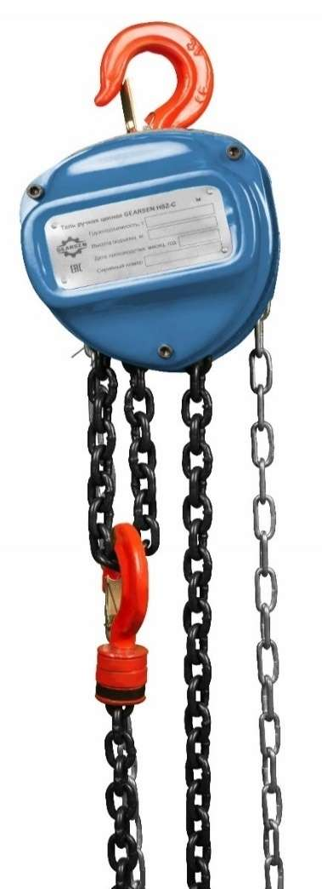 | Таль ручная цепная GEARSEN HSZ-C 0,5т х 3м | 0.5 |  | 3 |  |  | 42.84 | 3,770 | 8.0 | 8.5 | 28*21*17
 | Таль ручная цепная GEARSEN HSZ-C 0,5т х 6м | 0.5 |  | 6 |  |  | 55.69 | 4,901 | 10.0 | 11.0 | 28*19*16
 | Таль ручная цепная GEARSEN HSZ-C 0,5т х 9м | 0.5 |  | 9 |  |  | 64.26 | 5,655 | 14.0 | 14.5 | 33*23*19
 | Таль ручная цепная GEARSEN HSZ-C 0,5т х 12м | 0.5 |  | 12 |  |  | 87.11 | 7,666 | 20.0 | 20.5 | 33*23*19
 | Таль ручная цепная GEARSEN HSZ-C 1т х 3м | 1.0 |  | 3 |  |  | 45.70 | 4,021 | 8.0 | 8.5 | 33*23*19
 | Таль ручная цепная GEARSEN HSZ-C 1т х 6м | 1.0 |  | 6 |  |  | 58.55 | 5,152 | 10.0 | 11.0 | 28*19*16
 | Таль ручная цепная GEARSEN HSZ-C 1т х 9м | 1.0 |  | 9 |  |  | 68.54 | 6,032 | 15.0 | 15.5 | 33*23*19
 | Таль ручная цепная GEARSEN HSZ-C 1т х 12м | 1.0 |  | 12 |  |  | 81.40 | 7,163 | 18.0 | 18.5 | 33*23*19
 | Таль ручная цепная GEARSEN HSZ-C 1т х 18м | 1.0 |  | 18 |  |  | 115.67 | 10,179 | 27.0 | 27.5 | 36*24*20
 | Таль ручная цепная GEARSEN HSZ-C 2т х 3м | 2.0 |  | 3 |  |  | 56.41 | 4,964 | 9.0 | 10.0 | 26*19*16
 | Таль ручная цепная GEARSEN HSZ-C 2т х 6м | 2.0 |  | 6 |  |  | 76.76 | 6,755 | 14.0 | 15.0 | 29*20*16
 | Таль ручная цепная GEARSEN HSZ-C 2т х 9м | 2.0 |  | 9 |  |  | 98.53 | 8,671 | 21.0 | 21.5 | 41*32*22
 | Таль ручная цепная GEARSEN HSZ-C 2т х 12м | 2.0 |  | 12 |  |  | 127.09 | 11,184 | 29.0 | 29.5 | 41*32*22
 | Таль ручная цепная GEARSEN HSZ-C 2т х 18м | 2.0 |  | 18 |  |  | 158.51 | 13,949 | 40.0 | 40.5 | 33*23*19
 | Таль ручная цепная GEARSEN HSZ-C 3т х 3м | 3.0 |  | 3 |  |  | 84.25 | 7,414 | 17.0 | 17.5 | 40*32.5*20.5
 | Таль ручная цепная GEARSEN HSZ-C 3т х 6м | 3.0 |  | 6 |  |  | 108.53 | 9,551 | 26.0 | 27.0 | 35*24*18
 | Таль ручная цепная GEARSEN HSZ-C 3т х 9м | 3.0 |  | 9 |  |  | 145.66 | 12,818 | 36.0 | 36.5 | 41*31.5*22
 | Таль ручная цепная GEARSEN HSZ-C 3т х 12м | 3.0 |  | 12 |  |  | 165.65 | 14,578 | 46.0 | 47.0 | 41*31.5*22
 | Таль ручная цепная GEARSEN HSZ-C 3т х 18м | 3.0 |  | 18 |  |  | 219.91 | 19,353 | 58.0 | 63.0 | 50*28*20
 | Таль ручная цепная GEARSEN HSZ-C 5т х 3м | 5.0 |  | 3 |  |  | 121.38 | 10,682 | 28.0 | 29.0 | 41*31.5*22
 | Таль ручная цепная GEARSEN HSZ-C 5т х 6м | 5.0 |  | 6 |  |  | 167.08 | 14,703 | 41.0 | 42.0 | 41*33.5*23.5
 | Таль ручная цепная GEARSEN HSZ-C 5т х 9м | 5.0 |  | 9 |  |  | 194.21 | 17,091 | 56.0 | 28.0 | 54*42*23
 | Таль ручная цепная GEARSEN HSZ-C 5т х 12м | 5.0 |  | 12 |  |  | 228.48 | 20,107 | 72.0 | 74.0 | 54*50*22.5
 | Таль ручная цепная GEARSEN HSZ-C 5т х 18м | 5.0 |  | 18 |  |  | 278.46 | 24,505 | 106.0 | 108.0 | 54*44.5*23
 | Таль ручная цепная GEARSEN HSZ-C 10т х 3м | 10.0 |  | 3 |  |  | 278.46 | 24,505 | 61.0
 | Таль ручная цепная GEARSEN HSZ-C 10т х 6м | 10.0 |  | 6 |  |  | 359.86 | 31,668 | 76.0 | 78.0 | 54*52*23.5
 | Таль ручная цепная GEARSEN HSZ-C 10т х 9м | 10.0 |  | 9 |  |  | 411.26 | 36,193 | 96.0 | 98.0 | 54*52*23.5
 | Таль ручная цепная GEARSEN HSZ-C 10т х 12м | 10.0 |  | 12 |  |  | 499.80 | 43,984 | 122.0 | 126.0 | 70*45*22
 | Таль ручная цепная GEARSEN HSZ-C 10т х 18м | 10.0 |  | 18 |  |  | 671.16 | 59,064 | 160.0 |  | 70*46*75
 | Таль ручная цепная GEARSEN HSZ-C 20т х 6м | 20.0 |  | 6 |  |  | 908.21 | 79,925 | 180.0 | 205.0
 | Таль ручная цепная GEARSEN HSZ-C 20т х 12м | 20.0 |  | 12 |  |  | 1,335.18 | 117,500 | 294.0 | 319.0
Тали ручные рычажные
Таль ручная рычажная GEARSEN HSH-C
Изображение | Наименование товара | Грузоподъемность, т |  | Высота подъема, м |  |  | Мин. розничная цена, USD | Мин. розничная цена, руб | Масса нетто, кг | Масса брутто, кг | Габариты, см
 | Таль ручная рычажная GEARSEN HSH-C 0,5т х 3м | 0.5 |  | 3 |  |  | 48.55 | 4,273 | 8.0 | 8.5 | 36*16*15
 | Таль ручная рычажная GEARSEN HSH-C 0,5т х 6м | 0.5 |  | 6 |  |  | 55.69 | 4,901 | 10.5 | 11.1 | 36*16*15
 | Таль ручная рычажная GEARSEN HSH-C 0,5т х 9м | 0.5 |  | 9 |  |  | 58.55 | 5,152 | 20.0 | 22.0 | 36*16*15
 | Таль ручная рычажная GEARSEN HSH-C 0,5т х 12м | 0.5 |  | 12 |  |  | 64.26 | 5,655 | 23.0 | 25.0 | 36*16*15
 | Таль ручная рычажная GEARSEN HSH-C 0,75т х 3м | 0.75 |  | 3 |  |  | 49.98 | 4,398 | 8.0 | 8.5 | 36*16*15
 | Таль ручная рычажная GEARSEN HSH-C 0,75т х 6м | 0.75 |  | 6 |  |  | 59.98 | 5,278 | 10.5 | 11.1 | 36*16*15
 | Таль ручная рычажная GEARSEN HSH-C 0,75т х 9м | 0.75 |  | 9 |  |  | 64.26 | 5,655 | 11.7 | 12.2 | 36*16*15
 | Таль ручная рычажная GEARSEN HSH-C 0,75т х 12м | 0.75 |  | 12 |  |  | 74.26 | 6,535 | 16.0 | 16.4 | 36*16*15
 | Таль ручная рычажная GEARSEN HSH-C 1т х 3м | 1.0 |  | 3 |  |  | 51.41 | 4,524 | 8.0 | 8.5 | 36*16*15
 | Таль ручная рычажная GEARSEN HSH-C 1т х 6м | 1.0 |  | 6 |  |  | 59.98 | 5,278 | 10.5 | 11.1 | 36*16*15
 | Таль ручная рычажная GEARSEN HSH-C 1т х 9м | 1.0 |  | 9 |  |  | 71.40 | 6,283 | 13.3 | 13.8 | 36*16*15
 | Таль ручная рычажная GEARSEN HSH-C 1т х 12м | 1.0 |  | 12 |  |  | 111.38 | 9,802 | 16.0 | 16.4 | 36*16*15
 | Таль ручная рычажная GEARSEN HSH-C 1,5т х 3м | 1.5 |  | 3 |  |  | 69.97 | 6,158 | 13.5 | 14.0 | 51*19*16
 | Таль ручная рычажная GEARSEN HSH-C 1,5т х 6м | 1.5 |  | 6 |  |  | 82.82 | 7,289 | 15.0 | 15.5 | 51*19*16
 | Таль ручная рычажная GEARSEN HSH-C 1,5т х 9м | 1.5 |  | 9 |  |  | 99.96 | 8,797 | 18.4 | 18.9 | 51*19*16
 | Таль ручная рычажная GEARSEN HSH-C 1,5т х 12м | 1.5 |  | 12 |  |  | 111.38 | 9,802 | 21.8 | 22.2 | 51*19*16
 | Таль ручная рычажная GEARSEN HSH-C 2т х 3м | 2.0 |  | 3 |  |  | 71.40 | 6,283 | 13.5 | 14.0 | 51*19*16
 | Таль ручная рычажная GEARSEN HSH-C 2т х 6м | 2.0 |  | 6 |  |  | 88.54 | 7,791 | 15.0 | 15.5 | 51*19*16
 | Таль ручная рычажная GEARSEN HSH-C 2т х 9м | 2.0 |  | 9 |  |  | 99.96 | 8,797 | 17.0 | 17.5 | 51*19*16
 | Таль ручная рычажная GEARSEN HSH-C 2т х 12м | 2.0 |  | 12 |  |  | 117.10 | 10,305 | 20.0 | 20.5 | 51*19*16
 | Таль ручная рычажная GEARSEN HSH-C 3т х 3м | 3.0 |  | 3 |  |  | 97.10 | 8,545 | 21.0 | 21.5 | 52*21*20
 | Таль ручная рычажная GEARSEN HSH-C 3т х 6м | 3.0 |  | 6 |  |  | 114.24 | 10,053 | 28.0 | 28.5 | 52*21*20
 | Таль ручная рычажная GEARSEN HSH-C 3т х 9м | 3.0 |  | 9 |  |  | 132.80 | 11,687 | 35.0 | 35.5 | 52*21*20
 | Таль ручная рычажная GEARSEN HSH-C 3т х 12м | 3.0 |  | 12 |  |  | 162.79 | 14,326 | 42.0 | 42.5 | 52*21*20
 | Таль ручная рычажная GEARSEN HSH-C 6т х 3м | 6.0 |  | 3 |  |  | 155.65 | 13,698 | 33.0 | 35.0 | 53*21*21
 | Таль ручная рычажная GEARSEN HSH-C 6т х 6м | 6.0 |  | 6 |  |  | 198.49 | 17,468 | 41.0 | 43.0 | 53*21*21
 | Таль ручная рычажная GEARSEN HSH-C 6т х 9м | 6.0 |  | 9 |  |  | 234.19 | 20,610 | 49.0 | 51.0 | 63*25*25
 | Таль ручная рычажная GEARSEN HSH-C 6т х 12м | 6.0 |  | 12 |  |  | 269.89 | 23,751 | 57.0 | 59.0 | 63*25*25
 | Таль ручная рычажная GEARSEN HSH-C 9,0т х 3м | 9.0 |  | 3 |  |  | 294.17 | 25,888 |  | 54.5
 | Таль ручная рычажная GEARSEN HSH-C 9,0т х 6м | 9.0 |  | 6 |  |  | 305.59 | 26,893 |  | 71.0
!!! NEW !!! Тележки для ручных талей (кошки)
Тележка для ручной тали без механизма передвижения GEARSEN GCT (тип А)
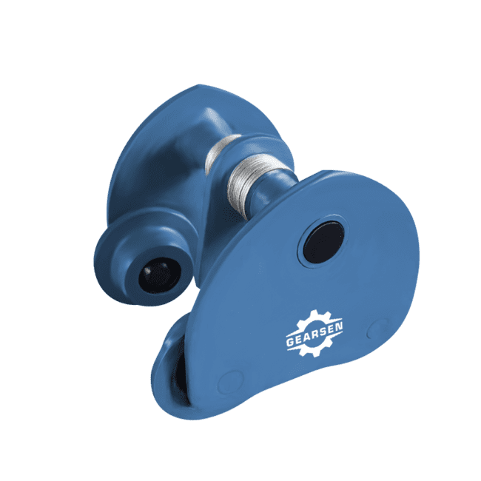
Изображение | Наименование товара | Грузоподъемность, т |  |  |  |  | Мин. розничная цена, USD | Мин. розничная цена, руб | Масса нетто, кг | Масса брутто, кг | Габариты, см
 | Тележка для тали GEARSEN GCT (Тип А) 0,5 т | 0.5 |  |  |  |  | 25.70 | 2,262 | 4.0 | 4.1 | 21*16*15,8
 | Тележка для тали GEARSEN GCT (Тип А) 1,0 т | 1.0 |  |  |  |  | 32.84 | 2,890 | 6.2 | 6.4 | 23*21*19
 | Тележка для тали GEARSEN GCT (Тип А) 2,0 т | 2.0 |  |  |  |  | 44.27 | 3,896 | 9.7 | 9.9 | 24,5*24,5*20,5
 | Тележка для тали GEARSEN GCT (Тип А) 3,0 т | 3.0 |  |  |  |  | 67.12 | 5,906 | 14.8 | 15.1 | 27,5*25*22,5
 | Тележка для тали GEARSEN GCT (Тип А) 5,0 т | 5.0 |  |  |  |  | 112.81 | 9,928 | 27.3 | 27.6 | 32*31*28
 | Тележка для тали GEARSEN GCT (Тип А) 10,0 т | 10.0 |  |  |  |  | 299.88 | 26,390 | 56.0 | 60.0 | 44*44*41
Тележка для ручной тали с механизмом передвижения GEARSEN GCL (тип В)
Изображение | Наименование товара | Грузоподъемность, т |  | Высота подъема, м |  |  | Мин. розничная цена, USD | Мин. розничная цена, руб | Масса нетто, кг | Масса брутто, кг | Габариты, см
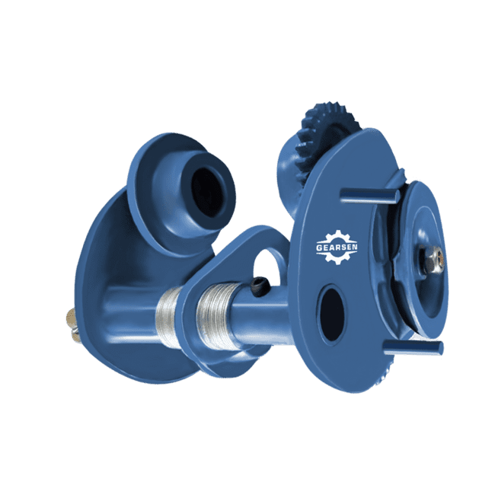 | Тележка для тали GEARSEN GCL (Тип В) 1т 3м | 1.0 |  | 3 |  |  | 42.84 | 3,770 | 8.7 | 9.2 | 28*21.5*19
 | Тележка для тали GEARSEN GCL (Тип В) 1т 6м | 1.0 |  | 6 |  |  | 51.41 | 4,524 | 10.5 | 11.0 | 28*21.5*19
 | Тележка для тали GEARSEN GCL (Тип В) 1т 9м | 1.0 |  | 9 |  |  | 55.69 | 4,901 | 12.3 | 12.8 | 28*21.5*19
 | Тележка для тали GEARSEN GCL (Тип В) 1т 12м | 1.0 |  | 12 |  |  | 59.98 | 5,278 | 15.9 | 16.4 | 28*21.5*19
 | Тележка для тали GEARSEN GCL (Тип В) 2т 3м | 2.0 |  | 3 |  |  | 57.12 | 5,027 | 11.9 | 12.4 | 30.*23.5*19
 | Тележка для тали GEARSEN GCL (Тип В) 2т 6м | 2.0 |  | 6 |  |  | 65.69 | 5,781 | 13.7 | 14.2 | 30.*23.5*19
 | Тележка для тали GEARSEN GCL (Тип В) 2т 9м | 2.0 |  | 9 |  |  | 69.97 | 6,158 | 15.5 | 16.0 | 30*23.5*19
 | Тележка для тали GEARSEN GCL (Тип В) 2т 12м | 2.0 |  | 12 |  |  | 74.26 | 6,535 | 17.3 | 17.8 | 30*23.5*19
 | Тележка для тали GEARSEN GCL (Тип В) 3т 3м | 3.0 |  | 3 |  |  | 75.68 | 6,660 | 17.5 | 18.0 | 30.5*28.5*20.5
 | Тележка для тали GEARSEN GCL (Тип В) 3т 6м | 3.0 |  | 6 |  |  | 84.25 | 7,414 | 19.3 | 19.8 | 30.5*28.5*20.5
 | Тележка для тали GEARSEN GCL (Тип В) 3т 9м | 3.0 |  | 9 |  |  | 85.68 | 7,540 | 21.1 | 21.6 | 30.5*28.5*20.5
 | Тележка для тали GEARSEN GCL (Тип В) 3т 12м | 3.0 |  | 12 |  |  | 99.96 | 8,797 | 22.9 | 23.4 | 30.5*28.5*20.5
 | Тележка для тали GEARSEN GCL (Тип В) 5т Зм | 5.0 |  | 3 |  |  | 117.10 | 10,305 | 29.9 | 30.4 | 37*31*28
 | Тележка для тали GEARSEN GCL (Тип В) 5т 6м | 5.0 |  | 6 |  |  | 124.24 | 10,933 | 31.7 | 32.2 | 37*31*28
 | Тележка для тали GEARSEN GCL (Тип В) 5т 9м | 5.0 |  | 9 |  |  | 135.66 | 11,939 | 33.5 | 34.0 | 37*31*28
 | Тележка для тали GEARSEN GCL (Тип В) 5т 12м | 5.0 |  | 12 |  |  | 142.80 | 12,567 | 35.3 | 35.8 | 37*31*28
 | Тележка для тали GEARSEN GCL (Тип B) 10т 6м | 10.0 |  | 6 |  |  | 287.03 | 25,259 | 64.0 | 73.0 | 48*41*32
 | Тележка для тали GEARSEN GCL (Тип B) 10т 9м | 10.0 |  | 9 |  |  | 297.02 | 26,139 | 66.0 | 75.0 | 48*41*32
 | Тележка для тали GEARSEN GCL (Тип B) 10т 12м | 10.0 |  | 12 |  |  | 379.85 | 33,428 | 68.0 | 77.0 | 28*21.5*19
Тали электрические
Мини тали РА
Тали электрические канатные (стационарные) GEARSEN PA
Изображение | Наименование товара | Грузоподъемность, кг |  | Высота подъема, м |  |  | Мин. розничная цена, USD | Мин. розничная цена, руб | Масса нетто, кг | Масса брутто, кг | Габариты, см
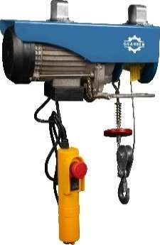 | Таль электрическая мини GEARSEN PA 220В 125/250кг, 12/6м (стационарная) | 125.0 |  | 12 |  |  | 85.43 | 7,518 | 10.3 | 10.8 | 40*29*25
 | Таль электрическая мини GEARSEN PA 220В 250/500кг, 12/6м (стационарная) | 250.0 |  | 12 |  |  | 107.10 | 9,425 | 15.0 | 15.5 | 45*32.5*27
 | Таль электрическая мини GEARSEN PA 220В 250/500кг, 20/10м (стационарная) | 250.0 |  | 20 |  |  | 113.48 | 9,986 | 15.3 | 15.8 | 45*32.5*27
 | Таль электрическая мини GEARSEN PA 220В 500/1000кг, 12/6м (стационарная) | 500.0 |  | 12 |  |  | 181.05 | 15,933 | 25.0 | 26.0 | 57*25*32
 | Таль электрическая мини GEARSEN PA 220В 500/1000кг, 20/10м (стационарная) | 500.0 |  | 20 |  |  | 195.08 | 17,167 | 25.5 | 26.5 | 57*25*32
 | Таль электрическая мини GEARSEN PA 220В 600/1200кг, 12/6м (стационарная) | 600.0 |  | 12 |  |  | 184.88 | 16,270 | 27.5 | 29.5 | 57*25*32
 | Таль электрическая мини GEARSEN PA 220В 600/1200кг, 20/10м (стационарная) | 600.0 |  | 20 |  |  | 198.90 | 17,504 | 28.0 | 30.0 | 57*25*32
 | Тележка для электрической мини тали GEARSEN 1200 кг (стационарная) | 1200.0 |  | - |  |  | 102.00 | 8,976 | 13.8 | 14.3 | 42,5*28*21,5
Тали электрические канатные (комбинированные) GEARSEN PA
Изображение | Наименование товара | Грузоподъемность, кг |  | Высота подъема, м |  |  | Мин. розничная цена, USD | Мин. розничная цена, руб | Масса нетто, кг | Масса брутто, кг | Габариты, см
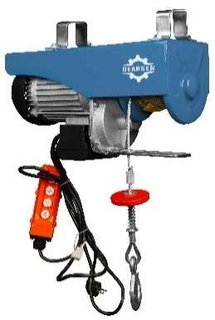 | Таль электрическая мини GEARSEN PA 220В 125/250кг х 12/6м (комбинированная) | 125.0 |  | 12 |  |  | 102.00 | 8,976 | 17.5 | 18.0 | 39*29*23
 | Таль электрическая мини GEARSEN PA 220В 250/500кг х 12/6м (комбинированная) | 250.0 |  | 12 |  |  | 140.25 | 12,342 | 15.0 | 15.5 | 43*34*26
 | Таль электрическая мини GEARSEN PA 220В 500/1000кг х 12/6м (комбинированная) | 500.0 |  | 12 |  |  | 210.12 | 18,491 | 17.5 | 18.0 | 55*25*31,5
 | Таль электрическая мини GEARSEN PA 220В 600/1200кг х 12/6м (комбинированная) | 600.0 |  | 12 |  |  | 217.26 | 19,120 | 18.0 | 18.5 | 55*25*31,5
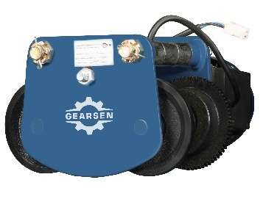 | Тележка для электрической мини тали GEARSEN 1200 кг (комбинированная) | 1200.0 |  | - |  |  | 108.38 | 9,537 | 17.5 | 18.0 | 42,5*28*21,5
Тали электрические канатные (передвижные) GEARSEN PA
Изображение | Наименование товара | Грузоподъемность, кг |  | Высота подъема, м |  |  | Мин. розничная цена, USD | Мин. розничная цена, руб | Масса нетто, кг | Масса брутто, кг | Габариты, см
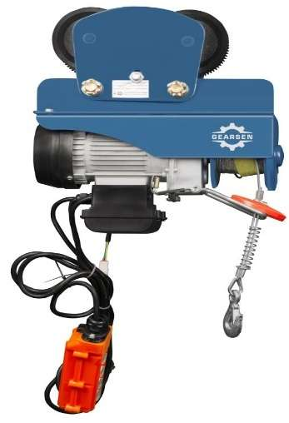 | Таль электрическая мини GEARSEN PA 220В 125/250кг х 12/6м (передвижная) | 125.0 |  | 12 |  |  | 184.88 | 16,270 | 18.1 | 18.8 | 36,5*21,5*14,5
 | Таль электрическая мини GEARSEN PA 220В 250/500кг х 12/6м (передвижная) | 250.0 |  | 12 |  |  | 196.35 | 17,279 | 22.8 | 23.5 | 36,5*21,5*14,5
 | Таль электрическая мини GEARSEN PA 220В 500/1000кг х 12/6м (передвижная) | 500.0 |  | 12 |  |  | 284.33 | 25,021 | 41.8 | 42.5 | 41*27,5*18,5
 | Таль электрическая мини GEARSEN PA 220В 500/1000кг х 20/10м (передвижная) | 500.0 |  | 20 |  |  | 312.38 | 27,490 | 41.8 | 42.5 | 41*27,5*18,5
 | Таль электрическая мини GEARSEN PA 220В 600/1200кг х 12/6м (передвижная) | 600.0 |  | 12 |  |  | 325.13 | 28,612 | 42.3 | 44.0 | 41*27,5*18,5
Пульт управления для мини-талей РА
!!! NEW !!! Пульт управления GEARSEN GPAS_PU для мини-талей РА
Изображение | Наименование товара | Грузоподъемность, кг |  | Высота подъема, м |  |  | Мин. розничная цена, USD | Мин. розничная цена, руб | Масса нетто, кг | Масса брутто, кг | Габариты, см
 | Пульт управления для тали GEARSEN PA (125/250) | 125.0 |  |  |  |  | 21.68 | 1,907 | 1.1 | 1.2 | 20*11*14
 | Пульт управления для тали GEARSEN PA (500/1000) | 500.0 |  |  |  |  | 28.05 | 2,468 | 1.1 | 1.2 | 20*11*14
 | Пульт управления для тали GEARSEN PA с тележкой (500/1000) | 500.0 |  |  |  |  | 29.33 | 2,581 | 1.1 | 1.2 | 20*11*14
 | Пульт управления для тали GEARSEN PA с тележкой (600/1200) | 600.0 |  |  |  |  | 29.96 | 2,637 | 1.1 | 1.2 | 20*11*14
Тали электрические канатные стационарные
!!! NEW !!! Таль электрическая канатная стационарная (на лапах/на пальцах) GEARSEN CDS
Изображение | Наименование товара | Грузоподъемность, кг |  | Высота подъема, м |  |  | Мин. розничная цена, USD | Мин. розничная цена, руб | Масса нетто, кг | Масса брутто, кг | Габариты, см
 | Таль электрическая канатная стационарная (на лапах/на пальцах) GEARSEN CD 1,0т х 6м (380В) | 1000.0 |  | 6.0 |  |  | 516.38 | 45,443 | 92.0 | 102.0 | 110*40*50
 | Таль электрическая канатная стационарная (на лапах/на пальцах) GEARSEN CD 1,0т х 9м (380В) | 1000.0 |  | 9.0 |  |  | 573.75 | 50,492 | 100.0 | 110.0 | 110*40*50
 | Таль электрическая канатная стационарная (на лапах/на пальцах) GEARSEN CD 1,0т х 12м (380В) | 1000.0 |  | 12.0 |  |  | 631.13 | 55,541 | 120.0 | 130.0 | 115*40*50
 | Таль электрическая канатная стационарная (на лапах/на пальцах) GEARSEN CD 2,0т х 6м (380В) | 2000.0 |  | 6.0 |  |  | 729.30 | 64,181 | 150.0 | 160.0 | 120*45*55
 | Таль электрическая канатная стационарная (на лапах/на пальцах) GEARSEN CD 2,0т х 9м (380В) | 2000.0 |  | 9.0 |  |  | 841.50 | 74,055 | 159.0 | 169.0 | 120*45*55
 | Таль электрическая канатная стационарная (на лапах/на пальцах) GEARSEN CD 2,0т х 12м (380В) | 2000.0 |  | 12.0 |  |  | 946.05 | 83,255 | 200.0 | 210.0 | 125*45*55
 | Таль электрическая канатная стационарная (на лапах/на пальцах) GEARSEN CD 3,2т х 6м (380В) | 3200.0 |  | 6.0 |  |  | 863.18 | 75,962 | 178.0 | 190.0 | 130*50*60
 | Таль электрическая канатная стационарная (на лапах/на пальцах) GEARSEN CD 3,2т х 9м (380В) | 3200.0 |  | 9.0 |  |  | 943.50 | 83,031 | 189.0 | 203.0 | 130*50*60
 | Таль электрическая канатная стационарная (на лапах/на пальцах) GEARSEN CD 3,2т х 12м (380В) | 3200.0 |  | 12.0 |  |  | 1,028.93 | 90,549 | 230.0 | 242.0 | 140*50*60
 | Таль электрическая канатная стационарная (на лапах/на пальцах) GEARSEN CD 5,0т х 6м (380В) | 5000.0 |  | 6.0 |  |  | 1,195.95 | 105,247 | 303.0 | 315.0 | 135*50*60
 | Таль электрическая канатная стационарная (на лапах/на пальцах) GEARSEN CD 5,0т х 9м (380В) | 5000.0 |  | 9.0 |  |  | 1,272.45 | 111,980 | 322.0 | 337.0 | 135*50*60
 | Таль электрическая канатная стационарная (на лапах/на пальцах) GEARSEN CD 5,0т х 12м (380В) | 5000.0 |  | 12.0 |  |  | 1,361.70 | 119,834 | 385.0 | 400.0 | 145*50*60
Приводная тележка для электрической канатной стационарной тали
!!! NEW !!! Приводная тележка GEARSEN CDTD для электрической канатной стационарной тали CD
Изображение | Наименование товара | Грузоподъемность, кг |  | Высота подъема, м |  |  | Мин. розничная цена, USD | Мин. розничная цена, руб | Масса нетто, кг | Масса брутто, кг | Габариты, см
 | Приводная тележка для электрической канатной тали GEARSEN CD 1,0т х 6-9м | 1000.0 |  | 6.9 |  |  | 147.90 | 13,016 | 30.0 |  | 46*34*23
 | Приводная тележка для электрической канатной тали GEARSEN CD 2,0т х 6-9м | 2000.0 |  | 6.9 |  |  | 191.25 | 16,831 | 37.0 |  | 47*38*26
 | Приводная тележка для электрической канатной тали GEARSEN CD 3,0т х 6-9м | 3000.0 |  | 6.9 |  |  | 223.13 | 19,636 | 37.0 |  | 47*38*26
 | Приводная тележка для электрической канатной тали GEARSEN CD 5,0т х 6-9м | 5000.0 |  | 6.9 |  |  | 290.70 | 25,583 | 87.0 |  | 55*43*30
Тали электрические промышленные
Тельферы канатные GEARSEN CD
Изображение | Наименование товара | Грузоподъемность, т |  | Высота подъема, м |  |  | Мин. розничная цена, USD | Мин. розничная цена, руб | Масса нетто, кг | Масса брутто, кг | Габариты, см
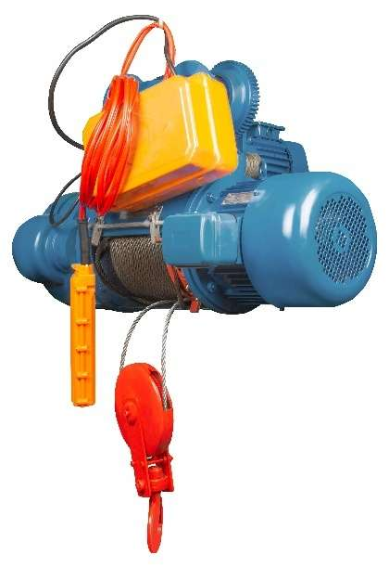 | Таль электрическая канатная GEARSEN CD 0,5т х 6м (380В) | 0.5 |  | 6 |  |  | 538.05 | 47,350 | 108.0 | 115.0 | 100*50*50
 | Таль электрическая канатная GEARSEN CD 0,5т х 9м (380В) | 0.5 |  | 9 |  |  | 552.08 | 48,584 | 111.0 | 117.0 | 100*50*50
 | Таль электрическая канатная GEARSEN CD 1,0т х 6м (380В) | 1.0 |  | 6 |  |  | 553.35 | 48,697 | 102.0 | 112.0 | 85*39*56
 | Таль электрическая канатная GEARSEN CD 1,0т х 9м (380В) | 1.0 |  | 9 |  |  | 567.38 | 49,931 | 107.0 | 119.0 | 95*39*56
 | Таль электрическая канатная GEARSEN CD 1,0т х 12м (380В) | 1.0 |  | 12 |  |  | 724.20 | 63,732 | 140.0 | 150.0 | 135*45*66
 | Таль электрическая канатная GEARSEN CD 1,0т х 18м (380В) | 1.0 |  | 18 |  |  | 790.50 | 69,566 | 190.0 | 194.0 | 150*45*66
 | Таль электрическая канатная GEARSEN CD 1,0т х 24м (380В) | 1.0 |  | 24 |  |  | 835.13 | 73,494 | 172.0 | 182.0 | 180*42*66
 | Таль электрическая канатная GEARSEN CD 1,0т х 30м (380В) | 1.0 |  | 30 |  |  | 1,035.30 | 91,110 | 220.0 | 224.0 | 190*45*66
 | Таль электрическая канатная GEARSEN CD 1,0т х 36м (380В) | 1.0 |  | 36 |  |  | 1,254.60 | 110,409 | 290.0 | 294.0 | 200*45*66
 | Таль электрическая канатная GEARSEN CD 2,0т х 6м (380В) | 2.0 |  | 6 |  |  | 782.85 | 68,893 | 160.0 | 170.0 | 116*45*55
 | Таль электрическая канатная GEARSEN CD 2,0т х 9м (380В) | 2.0 |  | 9 |  |  | 796.88 | 70,127 | 175.0 | 185.0 | 130*50*66
 | Таль электрическая канатная GEARSEN CD 2,0т х 12м (380В) | 2.0 |  | 12 |  |  | 956.25 | 84,153 | 217.0 | 232.0 | 121*49*66
 | Таль электрическая канатная GEARSEN CD 2,0т х 18м (380В) | 2.0 |  | 18 |  |  | 1,085.03 | 95,486 | 238.0 | 253.0 | 133*53*66
 | Таль электрическая канатная GEARSEN CD 2,0т х 24м (380В) | 2.0 |  | 24 |  |  | 1,264.80 | 111,306 | 340.0 | 344.0 | 155*50*66
 | Таль электрическая канатная GEARSEN CD 2,0т х 30м (380В) | 2.0 |  | 30 |  |  | 1,389.75 | 122,302 | 360.0 | 364.0 | 165*50*66
 | Таль электрическая канатная GEARSEN CD 2,0т х 36м (380В) | 2.0 |  | 36 |  |  | 1,581.00 | 139,133 | 410.0 | 414.0 | 175*50*66
 | Таль электрическая канатная GEARSEN CD 3,2т х 6м (380В) | 3.2 |  | 6 |  |  | 925.65 | 81,460 | 200.0 | 212.0 | 121*49*66
 | Таль электрическая канатная GEARSEN CD 3,2т х 9м (380В) | 3.2 |  | 9 |  |  | 981.75 | 86,397 | 212.0 | 230.0 | 130*49*66
 | Таль электрическая канатная GEARSEN CD 3,2т х 12м (380В) | 3.2 |  | 12 |  |  | 1,067.18 | 93,915 | 267.0 | 280.0 | 140*49*66
 | Таль электрическая канатная GEARSEN CD 3,2т х 18м (380В) | 3.2 |  | 18 |  |  | 1,389.75 | 122,302 | 280.0 | 300.0 | 161*49*66
 | Таль электрическая канатная GEARSEN CD 3,2т х 24м (380В) | 3.2 |  | 24 |  |  | 1,481.55 | 130,381 | 412.0 | 416.0 | 170*49*66
 | Таль электрическая канатная GEARSEN CD 3,2т х 30м (380В) | 3.2 |  | 30 |  |  | 1,542.75 | 135,767 | 442.0 | 446.0 | 180*49*66
 | Таль электрическая канатная GEARSEN CD 3,2т х 36м (380В) | 3.2 |  | 36 |  |  | 2,065.50 | 181,770 | 542.0 | 546.0 | 190*49*66
 | Таль электрическая канатная GEARSEN CD 5т х 6м (380В) | 5.0 |  | 6 |  |  | 1,486.65 | 130,830 | 319.0 | 332.0 | 115*55*83
 | Таль электрическая канатная GEARSEN CD 5т х 9м (380В) | 5.0 |  | 9 |  |  | 1,564.43 | 137,674 | 470.0 | 480.0 | 131*49*66,5
 | Таль электрическая канатная GEARSEN CD 5т х 12м (380В) | 5.0 |  | 12 |  |  | 1,785.00 | 157,086 | 492.0 | 512.0 | 151*49*66,5
 | Таль электрическая канатная GEARSEN CD 5т х 18м (380В) | 5.0 |  | 18 |  |  | 1,881.90 | 165,613 | 428.0 | 442.0 | 158*55*55
 | Таль электрическая канатная GEARSEN CD 5т х 24м (380В) | 5.0 |  | 24 |  |  | 1,992.83 | 175,375 | 488.0 | 508.0 | 175*71*60
 | Таль электрическая канатная GEARSEN CD 5т х 30м (380В) | 5.0 |  | 30 |  |  | 2,320.50 | 204,211 | 670.0 | 674.0 | 175*75*65
 | Таль электрическая канатная GEARSEN CD 5т х 36м (380В) | 5.0 |  | 36 |  |  | 2,409.75 | 212,065 | 600.0 | 629.0 | 175*80*65
 | Таль электрическая канатная GEARSEN CD 10,0т х 9м (380В) | 10.0 |  | 9 |  |  | 2,996.25 | 263,679 | 1080.0 | 1084.0 | 165*70*95
 | Таль электрическая канатная GEARSEN CD 10,0т х 12м (380В) | 10.0 |  | 12 |  |  | 3,136.50 | 276,022 | 945.0 | 1053.0 | 181*70*95
 | Таль электрическая канатная GEARSEN CD 10,0т х 18м (380В) | 10.0 |  | 18 |  |  | 3,621.00 | 318,659 | 1000.0 | 1200.0 | 216*70*95
 | Таль электрическая канатная GEARSEN CD 10,0т х 24м (380В) | 10.0 |  | 24 |  |  | 4,326.08 | 380,708 | 1550.0 | 1554.0 | 235*70*95
 | Таль электрическая канатная GEARSEN CD 10,0т х 30м (380В) | 10.0 |  | 30 |  |  | 4,462.50 | 392,714 | 1650.0 | 1654.0 | 255*70*95
 | Таль электрическая канатная GEARSEN CD 10,0т х 36м (380В) | 10.0 |  | 36 |  |  | 4,781.25 | 420,765 | 1700.0 | 1704.0 | 275*70*95
!!! NEW !!! Таль электрическая канатная двухскоростная GEARSEN MD
Изображение | Наименование товара | Грузоподъемность, кг |  | Высота подъема, м |  |  | Мин. розничная цена, USD | Мин. розничная цена, руб | Масса нетто, кг | Масса брутто, кг | Габариты, см
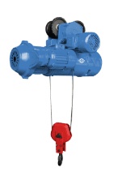 | Таль электрическая канатная двухскоростная GEARSEN MD 1,0т х 6м (380 В) | 1000.0 |  | 6.0 |  |  | 930.75 | 81,909 | 145.0 | 155.0 | 127*40*60
 | Таль электрическая канатная двухскоростная GEARSEN MD 1,0т х 12м (380 В) | 1000.0 |  | 12.0 |  |  | 1,083.75 | 95,373 | 178.0 | 188.0 | 128*40*60
 | Таль электрическая канатная двухскоростная GEARSEN MD 2,0т х 6м (380 В) | 2000.0 |  | 6.0 |  |  | 1,365.53 | 120,170 | 212.0 | 222.0 | 132*50*62
 | Таль электрическая канатная двухскоростная GEARSEN MD 2,0т х 12м (380 В) | 2000.0 |  | 12.0 |  |  | 1,535.10 | 135,094 | 256.0 | 268.0 | 133*51*63
 | Таль электрическая канатная двухскоростная GEARSEN MD 3,2т х 6м (380 В) | 3200.0 |  | 6.0 |  |  | 1,621.80 | 142,723 | 256.0 | 268.0 | 125*63*70
 | Таль электрическая канатная двухскоростная GEARSEN MD 3,2т х 12м (380 В) | 3200.0 |  | 12.0 |  |  | 1,912.50 | 168,306 | 304.0 | 319.0 | 130*65*75
 | Таль электрическая канатная двухскоростная GEARSEN MD 5,0т х 6м (380 В) | 5000.0 |  | 6.0 |  |  | 2,078.25 | 182,892 | 380.0 | 395.0 | 160*70*55
 | Таль электрическая канатная двухскоростная GEARSEN MD 5,0т х 12м (380 В) | 5000.0 |  | 12.0 |  |  | 2,333.25 | 205,333 | 420.0 | 435.0 | 167*75*85
!!! NEW !!! Таль электрическая канатная с уменьшенной строительной высотой GEARSEN CDL
Изображение | Наименование товара | Грузоподъемность, кг |  | Высота подъема, м |  |  | Мин. розничная цена, USD | Мин. розничная цена, руб | Масса нетто, кг | Масса брутто, кг | Габариты, см
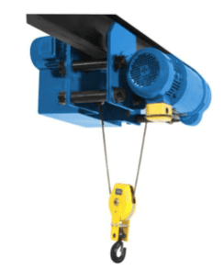 | Таль электрическая канатная с уменьшенной строительной высотой GEARSEN CDL 1,0т х 6м | 1000.0 |  | 6.0 |  |  | 1,189.58 | 104,686 | 155.0 | 175.0 | 110*40*50
 | Таль электрическая канатная с уменьшенной строительной высотой GEARSEN CDL 2,0т х 6м | 2000.0 |  | 6.0 |  |  | 1,504.50 | 132,401 | 221.0 | 241.0 | 120*45*55
Канатоукладчик GEARSEN RCD для электрической канатной тали CD/CD1
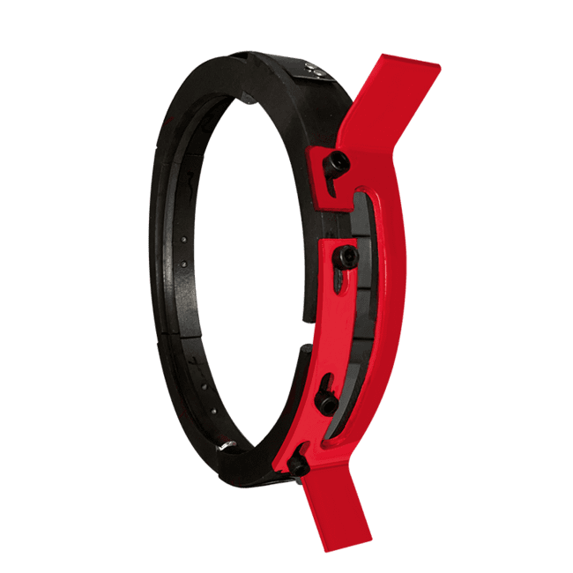
Изображение | Наименование товара | Грузоподъемность, кг |  |  |  |  | Мин. розничная цена, USD | Мин. розничная цена, руб | Масса нетто, кг | Масса брутто, кг | Габариты, см
 | Канатоукладчик GEARSEN для электрической канатной тали CD/CD1 1,0 т | 1000 |  |  |  |  | 11.02 | 969 | 1.3 | 1.4 | 195x195x33
 | Канатоукладчик GEARSEN для электрической канатной тали CD/CD1 2,0 т | 2000 |  |  |  |  | 15.15 | 1,333 | 2.3 | 2.4 | 255x255x38
 | Канатоукладчик GEARSEN для электрической канатной тали CD/CD1 3,0-3,2 т | 3200 |  |  |  |  | 17.90 | 1,575 | 3.0 | 3.3 | 285x285x41
 | Канатоукладчик GEARSEN для электрической канатной тали CD/CD1 5,0 т | 5000 |  |  |  |  | 31.67 | 2,787 | 4.0 | 4.4 | 300x300x45
 | Канатоукладчик GEARSEN для электрической канатной тали CD/CD1 10,0 т | 10000 |  |  |  |  | 74.36 | 6,544 | 5.1 | 5.5 | 365x365x51
Ограничитель грузоподъемности
!!! NEW !!! Ограничитель грузоподъемности для электрических талей GEARSEN INP
Изображение | Наименование товара | Грузоподъемность, кг |  |  |  |  | Мин. розничная цена, USD | Мин. розничная цена, руб | Масса нетто, кг | Масса брутто, кг | Габариты, см
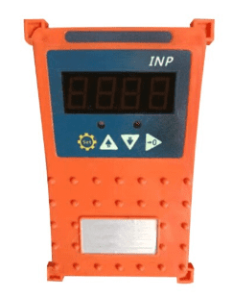 | Ограничитель грузоподъемности для электрических талей GEARSEN INP 0,5 т | 500.0 |  |  |  |  | 81.24 | 7,150 | 1.46 | 1.52 | 43*31*21,5
 | Ограничитель грузоподъемности для электрических талей GEARSEN INP 1,0 т | 1000.0 |  |  |  |  | 82.62 | 7,271 | 1.46 | 1.52 | 43*31*21,5
 | Ограничитель грузоподъемности для электрических талей GEARSEN INP 2,0 т | 2000.0 |  |  |  |  | 81.24 | 7,150 | 1.46 | 1.52 | 43*31*21,5
 | Ограничитель грузоподъемности для электрических талей GEARSEN INP 3,0 т | 3000.0 |  |  |  |  | 81.24 | 7,150 | 1.46 | 1.52 | 43*31*21,5
 | Ограничитель грузоподъемности для электрических талей GEARSEN INP 5,0 т | 5000.0 |  |  |  |  | 81.24 | 7,150 | 1.46 | 1.52 | 43*31*21,5
 | Ограничитель грузоподъемности для электрических талей GEARSEN INP 10,0 т | 10000.0 |  |  |  |  | 79.87 | 7,028 | 1.46 | 1.52 | 43*31*21,5
Крюковая подвеска
!!! NEW !!! Крюковая подвеска для электрический талей GEARSEN CD
Изображение | Наименование товара | Грузоподъемность, кг |  |  |  |  | Мин. розничная цена, USD | Мин. розничная цена, руб | Масса нетто, кг | Масса брутто, кг | Габариты, см
 | Крюковая подвеска для электрический талей GEARSEN CD 1,0т | 1000.0 |  |  |  |  | 30.29 | 2,666 | 2.7 | 3.0 | 32*27*14
 | Крюковая подвеска для электрический талей GEARSEN CD 2,0т | 2000.0 |  |  |  |  | 56.46 | 4,968 | 4.7 | 5.0 | 32*27*16
 | Крюковая подвеска для электрический талей GEARSEN CD 3,2т | 3200.0 |  |  |  |  | 79.87 | 7,028 | 8.3 | 9.0 | 38*28*15
 | Крюковая подвеска для электрический талей GEARSEN CD 5,0т | 5000.0 |  |  |  |  | 128.06 | 11,270 | 13.5 | 14.0 | 46*32*16
!!! NEW !!! Крюковая подвеска двухблочная для электрический талей GEARSEN CD
Изображение | Наименование товара | Грузоподъемность, кг |  |  |  |  | Мин. розничная цена, USD | Мин. розничная цена, руб | Масса нетто, кг | Масса брутто, кг | Габариты, см
 | Крюковая подвеска двухблочная для электрический талей GEARSEN CD 5,0т | 5000.0 |  |  |  |  | 170.75 | 15,026 | 24.0 | 25.0 | 70*32*16
 | Крюковая подвеска двухблочная для электрический талей GEARSEN CD 10,0т | 10000.0 |  |  |  |  | 285.04 | 25,084 | 96.0 | 100.0 | 65*40*35
Пульт управления для канатаных электрических талей CD
!!! NEW !!! Пульт управления для тали GEARSEN CD
Изображение | Наименование товара |  |  |  |  |  | Мин. розничная цена, USD | Мин. розничная цена, руб | Масса нетто, кг | Масса брутто, кг | Габариты, см
 | Пульт управления для тали GEARSEN CD (6 кнопок) IP |  |  |  |  |  | 52.33 | 4,605 | 0.3 | 0.4 | 20*8*7
Комплекты радиоуправления
!!! NEW !!! Комплект радиоуправления GEARSEN F21-4S
Изображение | Наименование товара |  |  |  |  |  | Мин. розничная цена, USD | Мин. розничная цена, руб | Масса нетто, кг | Масса брутто, кг | Габариты, см
 | Комплект радиоуправления GEARSEN F21-4S (380В) 4кн. |  |  |  |  |  | 74.36 | 6,544 | 0.5 | 0.6 | 34*28*18
 | Комплект радиоуправления GEARSEN F21-E1B (220В) 6кн. |  |  |  |  |  | 119.80 | 10,543 | 1.5 | 1.6 | 20*8*7
 | Комплект радиоуправления GEARSEN F21-E1B (36В) 6кн. |  |  |  |  |  | 119.80 | 10,543 | 1.5 | 1.6 | 20*8*7
 | Комплект радиоуправления GEARSEN F21-E1B (380В) 6кн. |  |  |  |  |  | 119.80 | 10,543 | 1.5 | 1.6 | 20*8*7
!!! NEW !!! Комплект радиоуправления двухскоростной GEARSEN F24-6D
Изображение | Наименование товара |  |  |  |  |  | Мин. розничная цена, USD | Мин. розничная цена, руб | Масса нетто, кг | Масса брутто, кг | Габариты, см
 | Комплект радиоуправления GEARSEN F24-6D (380В) двухскоростной 6кн. |  |  |  |  |  | 199.67 | 17,571 | 0.25 | 0.36 | 20*8*7
!!! NEW !!! Таль электрическая цепная стационарная GEARSEN DHS
Изображение | Наименование товара | Грузоподъемность, кг |  | Высота подъема, м |  |  | Мин. розничная цена, USD | Мин. розничная цена, руб | Масса нетто, кг | Масса брутто, кг | Габариты, см
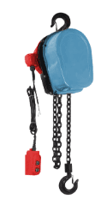 | Таль электрическая цепная GEARSEN DHS 1,0т х 6м (380В) | 1000.0 |  | 6.0 |  |  | 280.50 | 24,685 | 34.0 | 40.0 | 50*28*28
 | Таль электрическая цепная GEARSEN DHS 1,0т х 12м | 1000.0 |  | 12.0 |  |  | 318.75 | 28,051 | 43.0 | 49.0 | 50*28*28
 | Таль электрическая цепная GEARSEN DHS 2,0т х 6м (380В) | 2000.0 |  | 6.0 |  |  | 293.25 | 25,807 | 42.0 | 48.0 | 50*28*28
 | Таль электрическая цепная GEARSEN DHS 2,0т х 12м (380В) | 2000.0 |  | 12.0 |  |  | 369.75 | 32,539 | 54.5 | 60.5 | 50*28*28
 | Таль электрическая цепная GEARSEN DHS 3,0т х 6м (380В) | 3000.0 |  | 6.0 |  |  | 318.75 | 28,051 | 44.0 | 50.0 | 50*28*28
 | Таль электрическая цепная GEARSEN DHS 3,0т х 12м (380В) | 3000.0 |  | 12.0 |  |  | 364.65 | 32,090 | 52.5 | 58.5 | 50*28*28
 | Таль электрическая цепная GEARSEN DHS 5,0т х 6м (380В) | 5000.0 |  | 6.0 |  |  | 350.63 | 30,856 | 59.0 | 65.0 | 50*28*28
 | Таль электрическая цепная GEARSEN DHS 5,0т х 12м (380В) | 5000.0 |  | 12.0 |  |  | 408.00 | 35,905 | 71.5 | 77.5 | 50*28*28
!!! NEW !!! Таль электрическая цепная стационарная GEARSEN HHBDS
Изображение | Наименование товара | Грузоподъемность, кг |  | Высота подъема, м |  |  | Мин. розничная цена, USD | Мин. розничная цена, руб | Масса нетто, кг | Масса брутто, кг | Габариты, см
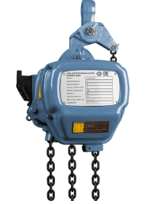 | Таль электрическая цепная стационарная GEARSEN HHBDS 0,5 т 6 м (220В) | 500.0 |  | 6.0 |  |  | 796.88 | 70,127 | 43.0 | 48.0 | 54*34*41
 | Таль электрическая цепная стационарная GEARSEN HHBDS 0,5 т 6 м (380В) | 500.0 |  | 6.0 |  |  | 522.75 | 46,004 | 43.0 | 48.0 | 54*34*41
 | Таль электрическая цепная стационарная GEARSEN HHBDS 1,0 т 6 м (380В) | 1000.0 |  | 6.0 |  |  | 604.35 | 53,185 | 62.0 | 68.0 | 60*38*46
 | Таль электрическая цепная стационарная GEARSEN HHBDS 2,0 т 6 м (380В) | 2000.0 |  | 6.0 |  |  | 739.50 | 65,078 | 107.0 | 119.0 | 60*38*46
 | Таль электрическая цепная стационарная GEARSEN HHBDS 2,0 т 12 м (380В) | 2000.0 |  | 12.0 |  |  | 841.50 | 74,055 | 118.0 | 130.0 | 60*38*46
 | Таль электрическая цепная стационарная GEARSEN HHBDS 3,0 т 6 м (380В) | 3000.0 |  | 6.0 |  |  | 930.75 | 81,909 | 117.0 | 129.0 | 73*46*55
!!! NEW !!! Тали электрические цепные GEARSEN HHBD
Изображение | Наименование товара | Грузоподъемность, кг |  | Высота подъема, м |  |  | Мин. розничная цена, USD | Мин. розничная цена, руб | Масса нетто, кг | Масса брутто, кг | Габариты, см
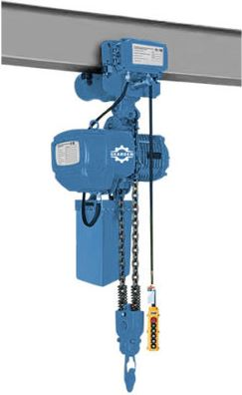 | Таль электрическая цепная GEARSEN HHBD 0,5 т 6 м | 500.0 |  | 6 |  |  | 680.85 | 59,917 | 43.0 | 48.0 | 53*33*40 ; 46*32*32
 | Таль электрическая цепная GEARSEN HHBD 0,5 т 12 м | 500.0 |  | 12 |  |  | 756.08 | 66,537 | 48.0 | 53.0 | 54*34*41
 | Таль электрическая цепная GEARSEN HHBD 1,0 т 6 м | 1000.0 |  | 6 |  |  | 947.33 | 83,368 | 102.0 | 112.0 | 60*38*49; 50*34*32
 | Таль электрическая цепная GEARSEN HHBD 1,0 т 6 м двухскоростная | 1000.0 |  | 6 |  |  | 1,267.35 | 111,531 | 62.0 | 68.0 | 60*38*46; 55*35*25
 | Таль электрическая цепная GEARSEN HHBD 1,0 т 12 м | 1000.0 |  | 12 |  |  | 956.25 | 84,153 | 68.0 | 74.0 | 55*35*25
 | Таль электрическая цепная GEARSEN HHBD 1,0 т 18 м | 1000.0 |  | 18 |  |  | 1,000.88 | 88,080 | 74.0 | 80.0 | 55*35*25
 | Таль электрическая цепная GEARSEN HHBD 2,0 т 6 м | 2000.0 |  | 6 |  |  | 1,071.00 | 94,251 | 107.0 | 119.0 | 67*39*46 ; 55*36*27
 | Таль электрическая цепная GEARSEN HHBD 2,0 т 12 м | 2000.0 |  | 12 |  |  | 1,167.90 | 102,779 | 130.0 | 136.0 | 69*41*48; 55*36*27
 | Таль электрическая цепная GEARSEN HHBD 3,0 т 6 м | 3000.0 |  | 6 |  |  | 1,282.65 | 112,877 | 117.0 | 129.0 | 69*41*48 ; 56*40*33
 | Таль электрическая цепная GEARSEN HHBD 3,0 т 12 м | 3000.0 |  | 12 |  |  | 1,428.00 | 125,668 | 206.0 | 216.0 | 68*43*57; 56*40*33
 | Таль электрическая цепная GEARSEN HHBD 5,0 т 6 м | 5000.0 |  | 6 |  |  | 1,861.50 | 163,818 | 225.0 | 246.0 | 68*43*57; 58*44*37
 | Таль электрическая цепная GEARSEN HHBD 5,0 т 12 м | 5000.0 |  | 12 |  |  | 1,957.13 | 172,233 | 250.0 | 268.0 | 80*46*55;61*44*35
 | Таль электрическая цепная GEARSEN HHBD 10,0 т 6 м | 10000.0 |  | 6 |  |  | 4,832.25 | 425,253 | 405.0 | 435.0 | 101*67*75; 60*48*39
 | Таль электрическая цепная GEARSEN HHBD 10,0 т 12 м | 10000.0 |  | 12 |  |  | 6,311.25 | 555,410 | 375.0 | 400.0 | 98*88*60; 73*57*53
Лебедки ручные рычажные
Лебедка GEARSEN MTM
Изображение | Наименование товара | Грузоподъемность, кг |  | Длина каната, м |  |  | Мин. розничная цена, USD | Мин. розничная цена, руб | Масса нетто, кг | Масса брутто, кг | Габариты, см
 | Лебедка рычажная GEARSEN MTM 800кг (канат 20м) | 800 |  | 20 |  |  | 108.38 | 9,537 | 13.5 | 15.4 | 44*8*26,5 ; 32*9*33
 | Лебедка рычажная GEARSEN MTM 1600кг (канат 20м) | 1600 |  | 20 |  |  | 173.40 | 15,260 | 24.0 | 26.0 | 42,8*6,4*23,5; 37*10*40
 | Лебедка рычажная GEARSEN MTM 3200кг (канат 20м) | 3200 |  | 20 |  |  | 281.78 | 24,797 | 47.0 | 49.0 | 67*11*36 ; 45.5*11.7*47.5
 | Лебедка рычажная GEARSEN MTM 5400кг (канат 20м) | 5400 |  | 20 |  |  | 599.25 | 52,736 | 100.0 | 102.5 | 94*17*45,5; 52*13*51
!!! NEW !!! Лебедка рычажная GEARSEN MTM (без каната)
Изображение | Наименование товара | Грузоподъемность, кг |  |  |  |  | Мин. розничная цена, USD | Мин. розничная цена, руб | Масса нетто, кг | Масса брутто, кг | Габариты, см
 | Лебедка рычажная GEARSEN MTM 800кг (без каната) | 800 |  |  |  |  | 66.30 | 5,835 | 9.0 |  | 426*238*64
 | Лебедка рычажная GEARSEN MTM 1600кг (без каната) | 1600 |  |  |  |  | 102.00 | 8,976 | 17.2 |  | 545*284*97
 | Лебедка рычажная GEARSEN MTM 3200кг (без каната) | 3200 |  |  |  |  | 153.00 | 13,464 | 26.5 |  | 660*325*116
 | Лебедка рычажная GEARSEN MTM 5400кг (без каната) | 5400 |  |  |  |  | 318.75 | 28,051 | 66.0 |  | 930*390*150
!!! NEW !!! Канат для лебедки GEARSEN MTM
Изображение | Наименование товара | Грузоподъемность, кг |  | Длина каната, м |  |  | Мин. розничная цена, USD | Мин. розничная цена, руб | Масса нетто, кг | Масса брутто, кг | Габариты, см
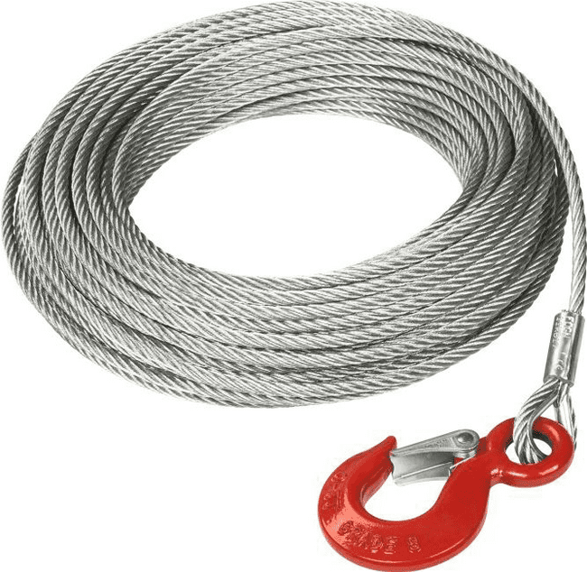 | Канат 20 м для лебедки GEARSEN MTM 0,8 т (d=8,3мм) | 800 |  | 20 |  |  | 40.80 | 3,591 | 6.68 | 7.8 | 31.5*8.5*30.5
 | Канат 12 м для лебедки GEARSEN MTM 1,6 т (d=11мм) | 1600 |  | 12 |  |  | 44.63 | 3,927 | 6.85 | 7.9 | 38.5*9*38.5
 | Канат 20 м для лебедки GEARSEN MTM 1,6 т (d=11мм) | 1600 |  | 20 |  |  | 62.48 | 5,498 | 10.55 | 11.6 | 38,5*9*38,5
 | Канат 40 м для лебедки GEARSEN MTM 1,6 т (d=11мм) | 1600 |  | 40 |  |  | 103.28 | 9,089 | 19.8 | 20.9 | 45*11,5*44,5
 | Канат 12 м для лебедки GEARSEN MTM 3,2 т (d=16мм) | 3200 |  | 12 |  |  | 62.48 | 5,498 | 12.46 | 13.5 | 45*11,5*45
 | Канат 20 м для лебедки GEARSEN MTM 3,2 т (d=16мм) | 3200 |  | 20 |  |  | 91.80 | 8,079 | 20.46 | 21.5 | 45*11,5*45
 | Канат 40 м для лебедки GEARSEN MTM 3,2 т (d=16мм) | 3200 |  | 40 |  |  | 178.50 | 15,709 | 38.95 | 50.0 | 98*98*60
 | Канат 100 м для лебедки GEARSEN MTM 3,2 т (d=16мм) | 3200 |  | 100 |  |  | 408.00 | 35,905 | 95.95 | 115.0 | 110*110*63
 | Канат 20 м для лебедки GEARSEN MTM 5,4 т (d=20мм) | 5400 |  | 20 |  |  | 267.75 | 23,563 | 31.38
 | Канат 40 м для лебедки GEARSEN MTM 5,4 т (d=20мм) | 5400 |  | 40 |  |  | 364.65 | 32,090 | 60.68 | 71.0 | 110*110*82
Лебедка ручная рычажная GEARSEN GL
Изображение | Наименование товара | Грузоподъемность, кг |  | Длина каната, м |  |  | Мин. розничная цена, USD | Мин. розничная цена, руб | Масса нетто, кг | Масса брутто, кг | Габариты, см
 | Лебедка рычажная GEARSEN GL 2т (канат 3м) | 2000 |  | 3.0 |  |  | 13.77 | 1,212 | 3.2 | 3.8 | 65*28*25,5
 | Лебедка рычажная GEARSEN GL 4т (канат 3м) | 4000 |  | 3.0 |  |  | 24.79 | 2,181 | 5.3 | 5.8 | 72*22*30
Лебедки ручные барабанные
Лебедка ручная барабанная с тормозом GEARSEN BHW
Изображение | Наименование товара | Грузоподъемность, кг |  | Длина каната, м |  |  | Мин. розничная цена, USD | Мин. розничная цена, руб | Масса нетто, кг | Масса брутто, кг | Габариты, см
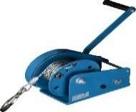 | Лебедка ручная барабанная с тормозом GEARSEN BHW-500 (544кг, канат 10м) | 544 |  | 10.0 |  |  | 28.92 | 2,545 | 4.5 | 4.7 | 20,5*17*17
 | Лебедка ручная барабанная с тормозом GEARSEN BHW-500 (544кг, канат 20м) | 544 |  | 20.0 |  |  | 31.67 | 2,787 | 5.5 | 5.8 | 20,5*17*17
 | Лебедка ручная барабанная с тормозом GEARSEN BHW-800 (810кг, канат 10м) | 810 |  | 10.0 |  |  | 71.60 | 6,301 | 5.3 | 5.5 | 16*16*21
 | Лебедка ручная барабанная с тормозом GEARSEN BHW-800 (810кг, канат 20м) | 810 |  | 20.0 |  |  | 77.11 | 6,786 | 5.5 | 5.7 | 16*16*21
 | Лебедка ручная барабанная с тормозом GEARSEN BHW-1100 (1179кг, канат 10м) | 1180 |  | 10.0 |  |  | 68.85 | 6,059 | 10.5 | 11.0 | 30,5*20,5*23
 | Лебедка ручная барабанная с тормозом GEARSEN BHW-1100 (1179кг, канат 20м) | 1180 |  | 20.0 |  |  | 72.98 | 6,423 | 11.5 | 12.0 | 30,5*20,5*23
 | Лебедка ручная барабанная с тормозом GEARSEN BHW-1300 (1350кг, канат 10м) | 1350 |  | 10.0 |  |  | 79.87 | 7,028 | 10.2 | 10.4 | 35*20*22
 | Лебедка ручная барабанная с тормозом GEARSEN BHW-1300 (1350кг, канат 20м) | 1350 |  | 20.0 |  |  | 85.37 | 7,513 | 10.5 | 10.7 | 35*20*22
Лебедка ручная барабанная GEARSEN FD
Изображение | Наименование товара | Грузоподъемность, кг |  | Длина каната / ленты, м |  |  | Мин. розничная цена, USD | Мин. розничная цена, руб | Масса нетто, кг | Масса брутто, кг | Габариты, см
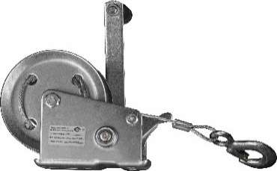 | Лебедка ручная барабанная GEARSEN FD-500 (544кг, лента 10м) | 544 |  | 10.0 |  |  | 23.00 | 2,024 | 3.3 | 3.6 | 25*10*18
 | Лебедка ручная барабанная GEARSEN FD-500 (544кг, канат 10м) | 544 |  | 10.0 |  |  | 22.03 | 1,939 | 3.3 | 3.6 | 25*10*18
 | Лебедка ручная барабанная GEARSEN FD-500 (544кг, канат 20м) | 544 |  | 20.0 |  |  | 26.16 | 2,302 | 3.5 | 3.7 | 21,5*12,5*16
 | Лебедка ручная барабанная GEARSEN FD-1000 (1133кг, лента 10м) | 1180 |  | 10.0 |  |  | 34.43 | 3,030 | 4.6 | 5.1 | 31*14*22
 | Лебедка ручная барабанная GEARSEN FD-1000 (1133кг, канат 10м) | 1180 |  | 10.0 |  |  | 35.80 | 3,151 | 4.6 | 5.1 | 31*14*22
 | Лебедка ручная барабанная GEARSEN FD-1000 (1133кг, канат 20м) | 1133 |  | 20.0 |  |  | 38.56 | 3,393 | 5.5 | 5.7 | 25,5*16*18,5
 | Лебедка ручная барабанная GEARSEN FD-1300 (1350кг, канат 10м) | 1350 |  | 10.0 |  |  | 35.80 | 3,151 | 5.75 | 5.95 | 25,5*16*18,5
 | Лебедка ручная барабанная GEARSEN FD-1300 (1350кг, канат 20м) | 1350 |  | 20.0 |  |  | 42.69 | 3,757 | 5.95 | 6.15 | 25,5*16*18,5
Лебедка ручная барабанная GEARSEN LHW
Изображение | Наименование товара | Грузоподъемность, кг |  | Длина каната, м |  |  | Мин. розничная цена, USD | Мин. розничная цена, руб | Масса нетто, кг | Масса брутто, кг | Габариты, см
 | Лебедка ручная GEARSEN LHW-500 (544кг, канат 10м) | 544.0 |  | 10.0 |  |  | 27.54 | 2,424 | 3.5 | 3.7 | 21,5*12,5*16
 | Лебедка ручная GEARSEN LHW-500 (544кг, канат 20м) | 544.0 |  | 20.0 |  |  | 30.29 | 2,666 | 3.8 | 4.0 | 21,5*12,5*16
 | Лебедка ручная GEARSEN LHW-1110 (1179кг, канат 10м) | 1179.0 |  | 10.0 |  |  | 35.80 | 3,151 | 5.5 | 5.7 | 25,5*16*18,5
 | Лебедка ручная GEARSEN LHW-1110 (1179кг, канат 20м) | 1179.0 |  | 20.0 |  |  | 39.93 | 3,514 | 5.8 | 6.0 | 25,5*16*18,5
Лебедка ручная барабанная GEARSEN JHW
 | Лебедка ручная GEARSEN JHW г/п 0,5 т, длина каната 40 м | 500 |  | 40.0 |  |  | 245.11 | 21,570 | 14.4 | 15.0 | 40.3*19.2*24.25
 | Лебедка ручная GEARSEN JHW г/п 1,0 т, длина каната 40 м | 1000 |  | 40.0 |  |  | 298.81 | 26,296 | 19.7 | 21.5 | 40.3*19.2*24.25
 | Лебедка ручная GEARSEN JHW г/п 2,0 т, длина каната 40 м | 2000 |  | 40.0 |  |  | 385.56 | 33,930 | 25.1 | 26.0 | 44.3*21.4*26.6
 | Лебедка ручная GEARSEN JHW г/п 3,0 т, длина каната 40 м | 3000 |  | 40.0 |  |  | 590.73 | 51,986 | 44.3 | 45.0 | 49*23*23
Лебедки электрические
!!! NEW !!! Лебедка автомобильная GEARSEN LA
Изображение | Наименование товара | Грузоподъемность, кг |  | Длина каната, м |  |  | Мин. розничная цена, USD | Мин. розничная цена, руб | Масса нетто, кг | Масса брутто, кг | Габариты, см
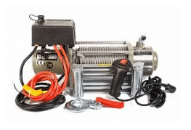 | Лебедка автомобильная GEARSEN LA 1361кг х 13,5м (12 В) | 1361 |  | 13.5 |  |  | 101.90 | 8,967 | 5.8 | 7.0 | 34,5*25*18
 | Лебедка автомобильная GEARSEN LA 1588кг х 15м (12 В) | 1588 |  | 15.0 |  |  | 163.86 | 14,420 | 7.5 | 9.0 | 40*28*18
 | Лебедка автомобильная GEARSEN LA 2948кг х 20м (12 В) | 2948 |  | 20.0 |  |  | 331.86 | 29,204 | 23.4 | 25.0 | 55*24*31
 | Лебедка автомобильная GEARSEN LA 3629кг х 28м (12 В) | 3629 |  | 28.0 |  |  | 351.14 | 30,901 | 34.0 | 40.0 | 58*32,5*21
 | Лебедка автомобильная GEARSEN LA 4536кг х 28м (12 В) | 4536 |  | 28.0 |  |  | 375.92 | 33,082 | 34.0 | 40.0 | 58*32,5*21
 | Лебедка автомобильная GEARSEN LA 5443кг х 28м (12 В) | 5443 |  | 28.0 |  |  | 389.69 | 34,294 | 34.5 | 40.0 | 58*32,5*21
 | Лебедка автомобильная GEARSEN LA 5897кг х 28м (12 В) | 5897 |  | 28.0 |  |  | 440.64 | 38,778 | 34.5 | 40.0 | 58*32,5*21
 | Лебедка автомобильная GEARSEN LA 5897кг х 28м (24 В) | 5897 |  | 28.0 |  |  | 440.64 | 38,778 | 34.5 | 40.0 | 58*32,5*21
 | Лебедка автомобильная GEARSEN LA 6804кг х 28м (12 В) | 6804 |  | 28.0 |  |  | 600.37 | 52,835 | 49.4 | 58.0 | 63*25*36
 | Лебедка автомобильная GEARSEN LA 9072кг х 28м (24 В) | 9072 |  | 28.0 |  |  | 1,032.75 | 90,885 | 51.0 | 60.0 | 63*25*36
!!! NEW !!! Лебедка электрическая переносная GEARSEN SQ
Изображение | Наименование товара | Грузоподъемность, кг | Длина каната, м |  | Рабочее напряжение, В |  | Мин. розничная цена, USD | Мин. розничная цена, руб | Масса нетто, кг | Масса брутто, кг | Габариты, см
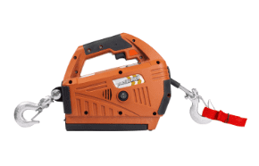 | Лебедка электрическая переносная GEARSEN SQ 250 кг х 8 м (220В) | 250.0 | 8.0 |  | 220.0 |  | 190.03 | 16,723 | 7.0 | 8.0 | 40*35*28
 | Лебедка электрическая переносная GEARSEN SQ 250 кг х 8 м (220В) с пультом | 250.0 | 8.0 |  | 220.0 |  | 258.88 | 22,782
 | Лебедка электрическая переносная GEARSEN SQ 450 кг х 4,6 м (220В) | 450.0 | 4.6 |  | 220.0 |  | 260.25 | 22,903 | 7.0 | 8.0 | 40*35*28
 | Лебедка электрическая переносная GEARSEN SQ 450 кг х 4,6 м (220В) с пультом | 450.0 | 4.6 |  | 220.0 |  | 309.83 | 27,266
 | Лебедка электрическая переносная GEARSEN SQ 450 кг х 4,6 м (24В) с аккумулятором | 450.0 | 4.6 |  | 24.0 |  | 454.41 | 39,989 | 7.0 | 8.0 | 45*35*33
Лебедка электрическая GEARSEN KCD
Изображение | Наименование товара | Грузоподъемность, кг | Длина каната, м |  | Рабочее напряжение, В |  | Мин. розничная цена, USD | Мин. розничная цена, руб | Масса нетто, кг | Масса брутто, кг | Габариты, см
 | Лебедка электрическая GEARSEN KCD-300 (300кг х 70м, 220В) | 300 | 70 |  | 220 |  | 228.23 | 20,085 | 40.0 | 43.0 | 65,5*27,5*39,5
 | Лебедка электрическая GEARSEN KCD-500 (500кг х 30м, 220В) | 500 | 30 |  | 220 |  | 235.88 | 20,758 | 30.0 | 33.0 | 54*26*26
 | Лебедка электрическая GEARSEN KCD-500 (500кг х 70м, 220В) | 500 | 70 |  | 220 |  | 253.73 | 22,329 | 37.0 | 40.0 | 56*29*38
 | Лебедка электрическая GEARSEN KCD-500 (500кг х 100м, 220В) | 500 | 100 |  | 220 |  | 269.03 | 23,675 | 43.0 | 46.0 | 65,5*28,5*37
 | Лебедка электрическая GEARSEN KCD-500 (500кг х 70м, 380В) | 500 | 70 |  | 380 |  | 248.63 | 21,880 | 47.0 | 50.0 | 60*29,5*40,5
 | Лебедка электрическая GEARSEN KCD-500 (500кг х 100м, 380В) | 500 | 100 |  | 380 |  | 280.50 | 24,685 | 53.0 | 56.0 | 65*32,5*41
 | Лебедка электрическая GEARSEN KCD-750 (750кг х 70м, 380В) | 750 | 70 |  | 380 |  | 395.25 | 34,783 | 74.0 | 80.0 | 76*32*43
 | Лебедка электрическая GEARSEN KCD-1000 (1000кг х 100м, 380В) | 1000 | 100 |  | 380 |  | 776.48 | 68,332 | 109.0 | 112.0 | 85,5*36,5*53
!!! NEW !!! Лебедка электрическая GEARSEN KDJ (380В)
Изображение | Наименование товара | Грузоподъемность, кг | Длина каната, м |  | Рабочее напряжение, В |  | Мин. розничная цена, USD | Мин. розничная цена, руб | Масса нетто, кг | Масса брутто, кг | Габариты, см
 | Лебедка электрическая GEARSEN KCD-1500 (1500кг х 100м, 380В) | 1500 | 100 |  | 380 |  | 1,306.88 | 115,009 | 259.0 | 262.0 | 100*52,5*59,5
 | Лебедка электрическая GEARSEN KCD-2500 (2500кг х 100м, 380В) | 2500 | 100 |  | 380 |  | 1,683.00 | 148,109 | 353.0 | 356.0 | 115,5*59*65
Лебедка электрическая GEARSEN JM (380В)
Изображение | Наименование товара | Грузоподъемность, кг | Длина каната, м |  | Комплектация канатом |  | Мин. розничная цена, USD | Мин. розничная цена, руб | Масса нетто, кг | Масса брутто, кг | Габариты, см
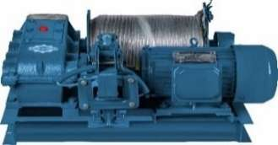 | Лебедка электрическая монтажная GEARSEN JM 0,5т (канат 100м) | 500 | 100 |  | да |  | 627.30 | 55,204 | 114.0 | 137.0 | 82*65,5*37
 | Лебедка электрическая монтажная GEARSEN JM 1,0т (канат 120м) | 1000 | 120 |  | да |  | 957.53 | 84,265 | 172.0 | 202.0 | 88*76*45
 | Лебедка электрическая монтажная GEARSEN JM 2,0т (канат 150м) | 2000 | 150 |  | да |  | 1,593.75 | 140,255 | 353.0 | 395.0 | 112*99*56
 | Лебедка электрическая монтажная GEARSEN JM 3,0т (канат 160м) | 3000 | 160 |  | да |  | 2,166.23 | 190,635 | 597.0 | 600.0 | 118*108*60
 | Лебедка электрическая монтажная GEARSEN JM 5,0т (канат 250м) | 5000 | 250 |  | да |  | 4,080.00 | 359,053 | 900.0 | 950.0 | 154*138*90
 | Лебедка электрическая монтажная GEARSEN JM 10,0т (канат 450м) | 10000 | 450 |  | да |  | 8,963.25 | 788,794 | 2200.0 | 2280.0 | 205*175*115
Домкраты
Домкраты гидравлические GEARSEN HJ
Изображение | Наименование товара | Грузоподъемность, кг | Высота подхвата, мм | Высота подъема, мм |  |  | Мин. розничная цена, USD | Мин. розничная цена, руб | Масса нетто, кг | Масса брутто, кг | Габариты, см
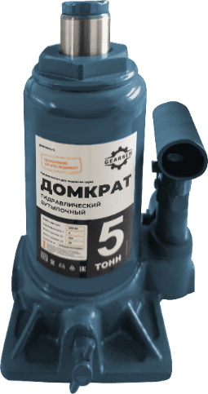 | Домкрат гидравлический GEARSEN 2,0 т, (GHJ 20) | 2000 | 148 | 278 |  |  | 12.39 | 1,091 | 2.2 | 2.3 | 52*23*18
 | Домкрат гидравлический GEARSEN 3,0 т, (GHJ 30) | 3000 | 180 | 340 |  |  | 16.52 | 1,454 | 2.6 | 2.7 | 57*13*23
 | Домкрат гидравлический GEARSEN 5,0 т, (GHJ 50) | 5000 | 180 | 340 |  |  | 17.90 | 1,575 | 3.3 | 3.4 | 55*13*23
 | Домкрат гидравлический GEARSEN 8,0 т, (GHJ 80) | 8000 | 200 | 385 |  |  | 24.79 | 2,181 | 4.1 | 4.2 | 51*14*24
 | Домкрат гидравлический GEARSEN 10,0 т, (GHJ 100) | 10000 | 200 | 385 |  |  | 26.16 | 2,302 | 5.0 | 5.1 | 55*15*25
 | Домкрат гидравлический GEARSEN 12,0 т, (GHJ 120) | 12000 | 200 | 385 |  |  | 28.92 | 2,545 | 5.5 | 5.6 | 53*15*24
 | Домкрат гидравлический GEARSEN 15,0 т, (GHJ 150) | 15000 | 365 | 365 |  |  | 31.67 | 2,787 | 6.5 | 6.7 | 14,5*14*22
 | Домкрат гидравлический GEARSEN 20,0 т, (GHJ 200) | 20000 | 225 | 425 |  |  | 39.93 | 3,514 | 8.3 | 8.4 | 34*19*27
 | Домкрат гидравлический GEARSEN 25,0 т, (GHJ 250) | 25000 | 405 | 405 |  |  | 46.82 | 4,120 | 10.0 | 10.2 | 18*18*26
 | Домкрат гидравлический GEARSEN 30,0 т, (GHJ 300) | 30000 | 405 | 405 |  |  | 49.57 | 4,362 | 10.9 | 11.1 | 18*18*26
 | Домкрат гидравлический GEARSEN 50,0 т, (GHJ 500) | 50000 | 255 | 465 |  |  | 77.11 | 6,786 | 20.0 | 20.5 | 23*23*27.5
!!! NEW !!! Домкрат гидравлический GEARSEN MNS
Изображение | Наименование товара | Грузоподъемность, кг | Высота подхвата, мм | Высота подъема, мм |  |  | Мин. розничная цена, USD | Мин. розничная цена, руб | Масса нетто, кг | Масса брутто, кг | Габариты, см
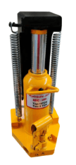 | Домкрат гидравлический GEARSEN MNS 5,0т | 5000.0 | 18.0 | 148.0 |  |  | 158.36 | 13,936 | 22.0 | 24.0 | 21*14*23
 | Домкрат гидравлический GEARSEN MNS 10,0т | 10000.0 | 20.0 | 158.0 |  |  | 257.50 | 22,661 | 32.0 | 33.0 | 24,5*19*29
 | Домкрат гидравлический GEARSEN MNS 15,0т | 15000.0 | 25.0 | 158.0 |  |  | 323.60 | 28,477 | 50.0 | 52.0 | 33*26*37
!!! NEW !!! Домкрат винтовой GEARSEN DV
Изображение | Наименование товара | Грузоподъемность, кг | Высота подхвата, мм | Высота подъема, мм |  |  | Мин. розничная цена, USD | Мин. розничная цена, руб | Масса нетто, кг | Масса брутто, кг | Габариты, см
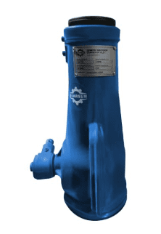 | Домкрат винтовой GEARSEN DV 2,0т (180-390мм) | 2000.0 | 180.0 | 390.0 |  |  | 31.67 | 2,787
 | Домкрат винтовой GEARSEN DV 2,0т (215-485мм) | 2000.0 | 215.0 | 485.0 |  |  | 33.05 | 2,908
 | Домкрат винтовой GEARSEN DV 3,2т | 3200.0 | 220.0 | 330.0 |  |  | 49.57 | 4,362 | 4.0 | 4.5 | 65*27*16
 | Домкрат винтовой GEARSEN DV 5,0т | 5000.0 | 250.0 | 385.0 |  |  | 52.33 | 4,605 | 5.7 | 6.2 | 72*30*19
 | Домкрат винтовой GEARSEN DV 8,0т | 8000.0 | 255.0 | 400.0 |  |  | 55.08 | 4,847 | 5.7 | 4.5 | 72*30*19
 | Домкрат винтовой GEARSEN DV 10,0т | 10000.0 | 280.0 | 440.0 |  |  | 72.98 | 6,423 | 7.4 | 7.9 | 61*32*20
 | Домкрат винтовой GEARSEN DV 16,0т | 16000.0 | 320.0 | 510.0 |  |  | 95.01 | 8,361 | 10.9 | 11.4 | 60*37*12
 | Домкрат винтовой GEARSEN DV 20,0т | 20000.0 | 325.0 | 510.0 |  |  | 103.28 | 9,089 | 11.0 | 11.5 | 60*37*21
 | Домкрат винтовой GEARSEN DV 25,0т | 25000.0 | 355.0 | 560.0 |  |  | 110.16 | 9,694 | 15.0 | 15.5 | 60*32*20
 | Домкрат винтовой GEARSEN DV 32,0т | 32000.0 |  |  |  |  | 159.73 | 14,057
Домкраты реечные RJ GEARSEN (короткий)
Изображение | Наименование товара | Грузоподъемность, кг | Высота подхвата, мм | Высота подъема, мм |  |  | Мин. розничная цена, USD | Мин. розничная цена, руб | Масса нетто, кг | Масса брутто, кг | Габариты, см
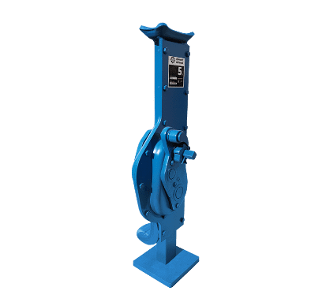 | Домкрат реечный GEARSEN 3,0 т, (GRJ 50) | 3000 | 200 | 520-720 |  |  | 144.59 | 12,724 | 14.0 | 15.0 | 55*20*21
 | Домкрат реечный GEARSEN 5,0 т, (GRJ 50) | 5000 | 220 | 520-740 |  |  | 166.62 | 14,663 | 14.0 | 15.0 | 55*20*21
 | Домкрат реечный GEARSEN 10,0 т, (GRJ 100) | 10000 | 300 | 630-930 |  |  | 245.11 | 21,570 | 25.0 | 26.0 | 68*22*25
 | Домкрат реечный GEARSEN 16,0 т, (GRJ 160) | 16000 | 300 | 750-1050 |  |  | 461.30 | 40,595 | 67.0 | 68.0 | 85*32*35
!!! NEW !!! Домкрат реечный автомобильный GEARSEN HJK
Изображение | Наименование товара | Грузоподъемность, т | Высота подхвата, мм | Высота подъема, мм |  |  | Мин. розничная цена, USD | Мин. розничная цена, руб | Масса нетто, кг | Масса брутто, кг | Габариты, см
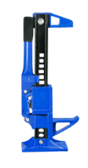 | Домкрат реечный автомобильный GEARSEN High Jack 153-680мм | 3.0 | 153.0 | 680.0 |  |  | 56.46 | 4,968 | 11.0 | 12.0 | 89*26,5*14
 | Домкрат реечный автомобильный GEARSEN High Jack 154-700мм | 3.0 | 154.0 | 700.0 |  |  | 61.97 | 5,453 | 11.0 | 12.0 | 89*26,5*14
 | Домкрат реечный автомобильный GEARSEN High Jack 155-1070мм | 3.0 | 155.0 | 1070.0 |  |  | 70.23 | 6,180 | 13.0 | 14.0 | 126*26,5*14
 | Домкрат реечный автомобильный GEARSEN High Jack 155-1350мм | 3.0 | 155.0 | 1350.0 |  |  | 72.98 | 6,423 | 14.5 | 15.5 | 157*26,5*14
!!! NEW !!! Домкрат подкатной GEARSEN FJ
Изображение | Наименование товара | Грузоподъемность, т | Высота подхвата, мм | Высота подъема, мм |  |  | Мин. розничная цена, USD | Мин. розничная цена, руб | Масса нетто, кг | Масса брутто, кг | Габариты, см
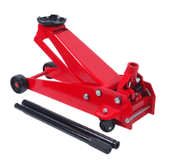 | Домкрат подкатной GEARSEN FJ 2,0т (135-330мм) | 2.0 | 135.0 | 330.0 |  |  | 41.31 | 3,635 | 7.0 | 7.5 | 43*20*13,5
 | Домкрат подкатной GEARSEN FJ 3,0т (135-495мм) | 3.0 | 135.0 | 495.0 |  |  | 137.70 | 12,118 | 32.0 | 33.0 | 68*38*19
Краны
!!! NEW !!! Кран гидравлический GEARSEN TL
Изображение | Наименование товара | Грузоподъемность, т | Высота подхвата, мм | Высота подъема, мм |  |  | Мин. розничная цена, USD | Мин. розничная цена, руб | Масса нетто, кг | Масса брутто, кг | Габариты, см
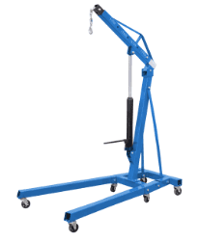 | Кран гидравлический GEARSEN TL 1,0т (55-2270мм) | 1.0 | 55.0 | 2270.0 |  |  | 231.34 | 20,358 | 60.0 | 64.0 | 170*66*20
 | Кран гидравлический GEARSEN TL 2,0т (25-2382мм) | 2.0 | 25.0 | 2382.0 |  |  | 236.84 | 20,843 | 68.0 | 72.0 | 170*66*20
!!! NEW !!! Кран козловой GEARSEN SB
Изображение | Наименование товара | Грузоподъемность, т | Высота , мм |  |  |  | Мин. розничная цена, USD | Мин. розничная цена, руб | Масса нетто, кг | Масса брутто, кг | Габариты, см
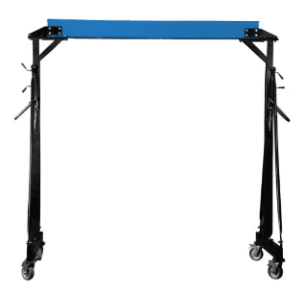 | Кран козловой GEARSEN SB 1,0т х 3,5м (пролет 2,4 м) | 1.0 | 3500.0 |  |  |  | 936.36 | 82,403 | 140.0 | 156.0 | 225*44*34
 | Кран козловой GEARSEN SB 2,0т х 3,5м (пролет 2,4 м) | 2.0 | 3500.0 |  |  |  | 1,370.12 | 120,574 | 160.0 | 185.0 | 225*50*42,5
Роликовые платформы
Роликовые платформы поворотные GEARSEN CRA
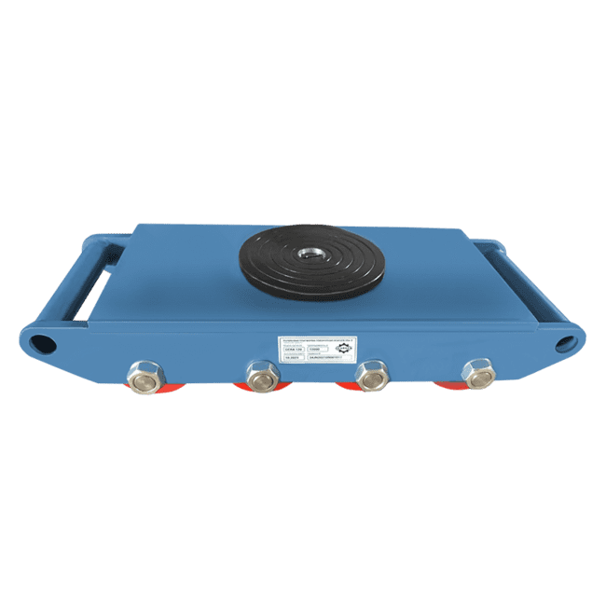
Изображение | Наименование товара | Грузоподъемность, кг |  |  | Количество роликов |  | Мин. розничная цена, USD | Мин. розничная цена, руб | Масса нетто, кг | Масса брутто, кг | Габариты, см
 | Роликовая платформа поворотная GEARSEN CRA-4 г/п 6тн | 6000 |  |  | 4 |  | 55.08 | 4,847 | 10.0 | 11.0 | 30*22*12
 | Роликовая платформа поворотная GEARSEN CRA-6 г/п 8тн | 8000 |  |  | 6 |  | 77.11 | 6,786 | 15.0 | 16.0 | 40*22*12
 | Роликовая платформа поворотная GEARSEN CRA-8 г/п 12тн | 12000 |  |  | 8 |  | 106.03 | 9,331 | 20.0 | 21.0 | 50*22*12
 | Роликовая платформа поворотная GEARSEN CRA-9 г/п 15тн | 15000 |  |  | 9 |  | 121.18 | 10,664 | 21.0 | 22.0 | 50*30*12
 | Роликовая платформа поворотная GEARSEN CRA-12 г/п 18тн | 18000 |  |  | 12 |  | 151.47 | 13,330 | 29.0 | 30.0 | 51*32*12
Роликовые платформы GEARSEN CRO
Изображение | Наименование товара | Грузоподъемность, кг |  |  | Количество роликов |  | Мин. розничная цена, USD | Мин. розничная цена, руб | Масса нетто, кг | Масса брутто, кг | Габариты, см
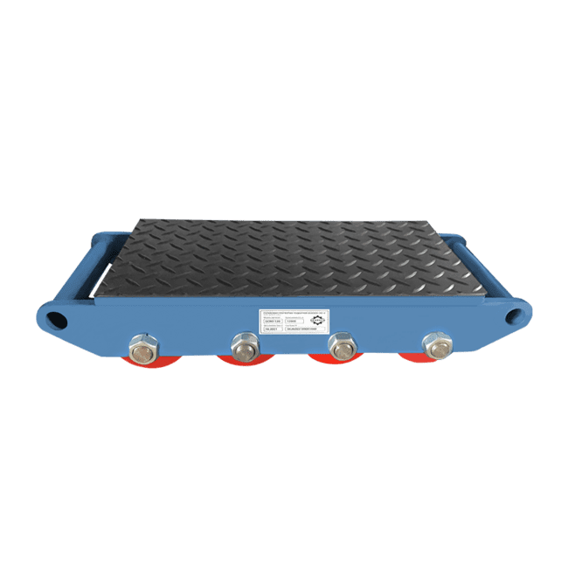 | Роликовая платформа подкатная GEARSEN CRO-4 г/п 6тн | 6000 |  |  | 4 |  | 55.08 | 4,847 | 9.0 | 10.0 | 30*22*12
 | Роликовая платформа подкатная GEARSEN CRO-6 г/п 8тн | 8000 |  |  | 6 |  | 79.87 | 7,028 | 13.5 | 14.5 | 40*22*12
 | Роликовая платформа подкатная GEARSEN CRO-8 г/п 12тн | 12000 |  |  | 8 |  | 100.52 | 8,846 | 18.0 | 19.0 | 50*22*12
 | Роликовая платформа подкатная GEARSEN CRO-9 г/п 15тн | 15000 |  |  | 9 |  | 114.29 | 10,058 | 27.0 | 28.0 | 50*30*12
 | Роликовая платформа подкатная GEARSEN CRO-12 г/п 18тн | 18000 |  |  | 12 |  | 162.49 | 14,299 | 27.0 | 28.0 | 51*32*12
Ручки к роликовым платформам GEARSEN CRRO
Изображение | Наименование товара | Грузоподъемность, кг |  |  |  |  | Мин. розничная цена, USD | Мин. розничная цена, руб | Масса нетто, кг | Масса брутто, кг | Габариты, см
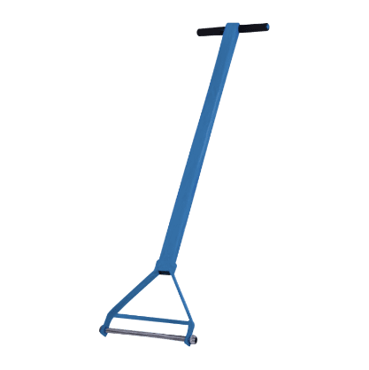 | Ручка к роликовой платформе поворотной и подкатной на 6т, 8т, 12т | 6000/8000/12000 |  |  |  |  | 13.77 | 1,212 | 3.0 | 3.1 | 90*30*8
 | Ручка к роликовой платформе поворотной и подкатной на 18т | 18000 |  |  |  |  | 15.15 | 1,333 | 4.5 | 4.6 | 90*30*8
Весы электронные крановые
Весы электронные крановые GEARSEN OCS
Изображение | Наименование товара | Грузоподъемность, кг | Цена деления, кг | Погрешность +-, кг | Время работы батареи, ч | Зона действия ПДУ, м | Мин. розничная цена, USD | Мин. розничная цена, руб | Масса нетто, кг | Масса брутто, кг | Габариты, см
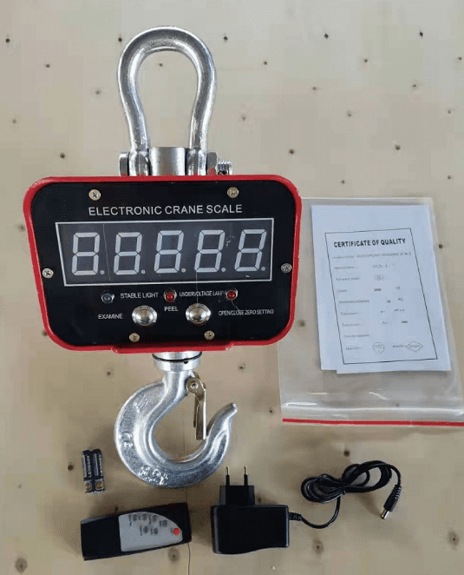 | Весы электронные крановые GEARSEN OCS 2,0 т | 2000 | 1.0 | 1.0 | 60 | 20 | 139.08 | 12,239 | 5.8 | 6.8 | 50.7*31.5*26.9
 | Весы электронные крановые GEARSEN OCS 3,0 т | 3000 | 1.0 | 1.0 | 60 | 20 | 165.24 | 14,542 | 9.7 | 10.7 | 50.7*31.5*26.9
 | Весы электронные крановые GEARSEN OCS 5,0 т | 5000 | 2.0 | 1.0 | 60 | 20 | 191.40 | 16,844 | 12.7 | 13.7 | 50.7*31.5*26.9
 | Весы электронные крановые GEARSEN OCS 10,0 т | 10000 | 2.0 | 2.0 | 60 | 20 | 261.63 | 23,024 | 19.8 | 20.8 | 54*39*30
Блоки монтажные
Блок монтажный с проушиной GEARSEN BMP
Изображение | Наименование товара | Грузоподъемность, кг | Диаметр каната min, мм | Диаметр каната max мм | Диаметр шкива, мм |  | Мин. розничная цена, USD | Мин. розничная цена, руб | Масса нетто, кг | Масса брутто, кг | Габариты, см
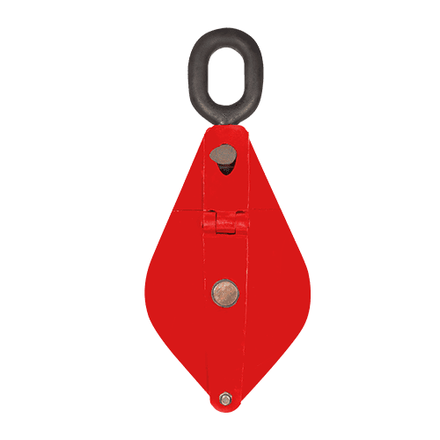 | Блок монтажный с проушиной GEARSEN HQG(L) K1 -1,0 т (GBMP 10) | 1000 | 7.7 | 11.0 | 85.0 |  | 17.90 | 1,575 | 2.6 | 2.7 | 36.5*28*15
 | Блок монтажный с проушиной GEARSEN HQG(L) K1 -2,0 т (GBMP 20) | 2000 | 11.0 | 14.0 | 112.0 |  | 31.67 | 2,787 | 4.9 | 5.0 | 36.5*28*15
 | Блок монтажный с проушиной GEARSEN HQG(L) K1 -3,2 т (GBMP 32) | 3200 | 12.5 | 15.5 | 132.0 |  | 48.20 | 4,241 | 8.6 | 8.7 | 36.5*28*15
 | Блок монтажный с проушиной GEARSEN HQG(L) K1 -5,0 т (GBMP 50) | 5000 | 15.5 | 18.5 | 160.0 |  | 74.36 | 6,544 | 14.7 | 15.0 | 45*17*19
Блок монтажный опорный GEARSEN BMO
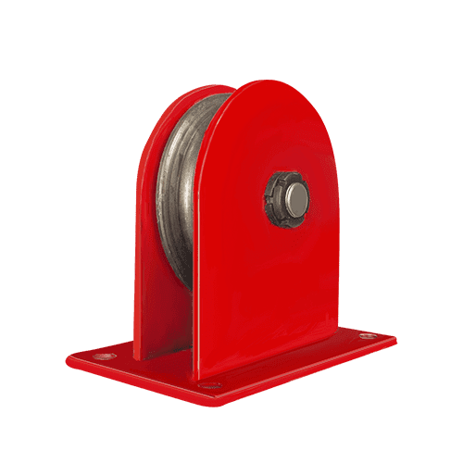
Изображение | Наименование товара | Грузоподъемность, кг | Диаметр каната min, мм | Диаметр каната max мм | Диаметр шкива, мм |  | Мин. розничная цена, USD | Мин. розничная цена, руб | Масса нетто, кг | Масса брутто, кг | Габариты, см
 | Блок монтажный опорный GEARSEN 0,5 т (GBMO 05) | 500 | 6.2 | 7.7 | 71.0 |  | 11.02 | 969 | 1.5 | 1.6 | 35*29*12
 | Блок монтажный опорный GEARSEN 1,0 т (GBMO 10) | 1000 | 7.7 | 11.0 | 85.0 |  | 15.15 | 1,333 | 2.5 | 2.5 | 37*32*14
 | Блок монтажный опорный GEARSEN 2,0 т (GBMO 20) | 2000 | 11.0 | 14.0 | 112.0 |  | 24.79 | 2,181 | 7.3 | 7.5 | 32*24*21
 | Блок монтажный опорный GEARSEN 5,0 т (GBMO 50) | 5000 | 15.5 | 18.5 | 160.0 |  | 53.70 | 4,726 | 11.0 | 11.3 | 29*27*23
Блок монтажный с крюком GEARSEN BMK
Изображение | Наименование товара | Грузоподъемность, кг | Диаметр каната min, мм | Диаметр каната max мм | Диаметр шкива, мм |  | Мин. розничная цена, USD | Мин. розничная цена, руб | Масса нетто, кг | Масса брутто, кг | Габариты, см
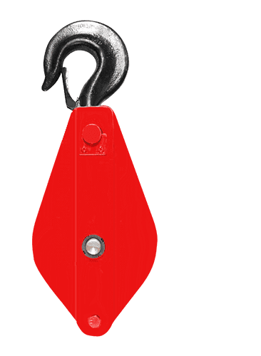 | Блок монтажный с крюком GEARSEN HQG(L) K1-0,5 т (GBMK 05) | 500 | 6.2 | 7.7 | 71.0 |  | 12.39 | 1,091 | 1.5 | 1.6 | 39*39*11
 | Блок монтажный с крюком GEARSEN HQG(L) K1-1,0 т (GBMK 10) | 1000 | 7.7 | 11.0 | 85.0 |  | 17.90 | 1,575 | 2.6 | 2.8 | 36*31*13
 | Блок монтажный с крюком GEARSEN HQG(L) K1-2,0 т (GBMK 20) | 2000 | 11.0 | 14.0 | 112.0 |  | 30.29 | 2,666 | 4.8 | 5.0 | 39*29*16
 | Блок монтажный с крюком GEARSEN HQG(L) K1-3,2 т (GBMK 32) | 3200 | 12.5 | 15.5 | 132.0 |  | 49.57 | 4,362 | 9.5 | 10.0 | 47*19*19
 | Блок монтажный с крюком GEARSEN HQG(L) K1-5,0 т (GBMK 50) | 5000 | 15.5 | 18.5 | 160.0 |  | 79.87 | 7,028 | 14.0 | 15.0 | 60*12*23
 | Блок монтажный с крюком GEARSEN HQG(L) K1-10,0 т (GBMK 100) | 10000 | 23.0 | 24.5 | 240.0 |  | 220.32 | 19,389 | 40.5 | 41.5 | 81*15*32

